Тульская область
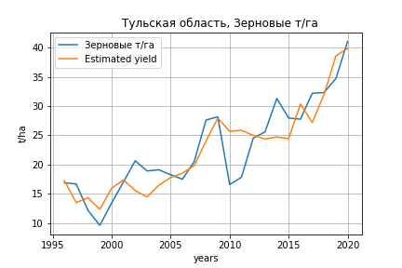
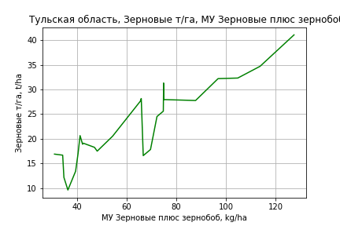
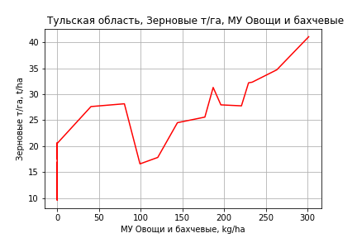
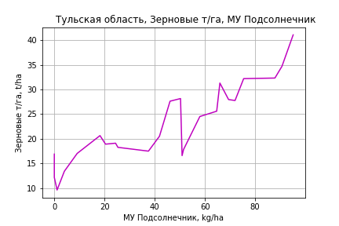
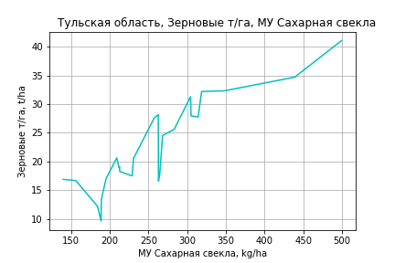
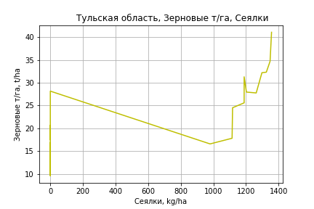
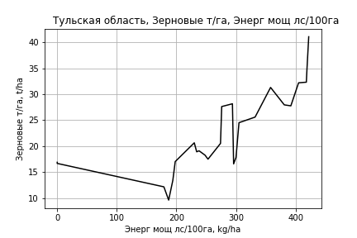
 | Тульская область
Зерновые т/га
Calculated on the basis of information in the (25) years: 1996.0-2020.0
 |  | Iteration 1 |  | Iteration 2 |  | Iteration 3 |  | Iteration 4 |  | Iteration 5 |  | Iteration 6 |  | Iteration 7 |  | Iteration 8 |  | Iteration 9 |  | Iteration 10 |  | Iteration 11
 |  | beta | P_value | beta | P_value | beta | P_value | beta | P_value | beta | P_value | beta | P_value | beta | P_value | beta | P_value | beta | P_value | beta | P_value | beta | P_value
Parameters | Variables
МУ ВСЕГО | C1 | -0.53638999148 | 0.23351969735
МУ Зерновые плюс зернобоб | C2 | 0.67648093883 | 0.14206732203 | 0.1636407143 | 0.24180991492 | 0.13473908739 | 0.27597720429 | 0.1343939923 | 0.2572093227 | 0.14403300661 | 0.20115625241 | 0.29836539777 | 0.0026075694229 | 0.29836539777 | 0.0026075694229 | 0.28199602397 | 0.0022285986031 | 0.2379020691 | 0.0058807871966 | 0.23082386384 | 0.0078615513358 | 0.2117547434 | 0.014867613237
МУ Картофель | C3 | -0.0024540543548 | 0.91433372565 | -0.011947145371 | 0.58984036043
МУ Овощи и бахчевые | C4 | 0.039429492066 | 0.17074344784 | 0.040154910512 | 0.1713034414 | 0.035154341516 | 0.1876230925 | 0.035892453064 | 0.14280095478 | 0.033789366153 | 0.14182924925 | 0.0058058488016 | 0.75591352168 | 0.0058058488016 | 0.75591352168 | 0.012690034939 | 0.40398150816 | 0.011727110508 | 0.45786862027 | 0.0071117900015 | 0.65019036689 | 0.0074389887314 | 0.64707422197
МУ Овощи | C5 | -0.22130115081 | 0.28806569027 | 0.023448666475 | 0.58477716971 | 0.02162822982 | 0.60139734089 | 0.019691500936 | 0.56648392538 | 0.013330657435 | 0.64687984269 | -0.017410369749 | 0.51985773713
МУ Подсолнечник | C6 | 0.059884919828 | 0.29336030727 | 0.029649910815 | 0.56337756287 | 0.03166326243 | 0.52348482133 | 0.030880456207 | 0.51045675265 | 0.02975525186 | 0.51133521372 | 0.0065058313853 | 0.89127454696 | 0.0065058313853 | 0.89127454696 | 0.006654675759 | 0.88667957107 | 0.037530351128 | 0.39979954832 | 0.042837356818 | 0.34646139557 | 0.023894570781 | 0.59500685738
МУ Сахарная свекла | C7 | 0.03608572962 | 0.18763495588 | 0.041034759432 | 0.14143753288 | 0.03460653074 | 0.14984274286 | 0.034612469516 | 0.13336396009 | 0.032749648216 | 0.13167396356 | 0.004057582958 | 0.80507461583 | 0.004057582958 | 0.80507461583 | 0.0053446993749 | 0.73874404304 | 0.014262345055 | 0.36596422881 | 0.015372625636 | 0.34040238834 | 0.021851528253 | 0.18003986651
МУ СХ Культуры Всего | C8 | -0.34279281699 | 0.28806569027 | 0.036321701926 | 0.58477716971 | 0.033501867474 | 0.60139734089 | 0.030501897762 | 0.56648392538 | 0.020649027796 | 0.64687984269 | -0.026968453029 | 0.51985773713 | -0.038208288494 | 0.51985773713
Тракторы | C9 | 0.0726007406 | 0.24468111904 | 0.045794831542 | 0.43318152299 | 0.0385206957 | 0.482462562 | 0.035188635248 | 0.3775364029 | 0.022694234963 | 0.30716685473 | -0.016458426462 | 0.11980431889 | -0.016458426462 | 0.11980431889 | -0.012613034565 | 0.1321283433
Тракторы колесные | C10 | -0.028730180252 | 0.57438127652 | -0.0022749033722 | 0.96152433292 | -0.0042582215644 | 0.92553549893
Опрыскиватели | C11 | -0.089692351019 | 0.59817405692 | -0.082292779485 | 0.63620729948 | -0.057128955 | 0.72433110255 | -0.059485579035 | 0.69852190226
Копатели картофеля | C12 | -0.64367797524 | 0.18485042419 | -0.56901654062 | 0.24216988943 | -0.46068822074 | 0.27725199393 | -0.46161396403 | 0.25648661367 | -0.32206192357 | 0.063022615383
Машины для мин удобр | C13 | 0.019626207706 | 0.88618626018 | 0.044965475008 | 0.74672387608 | 0.020661948405 | 0.87121935143 | 0.027285888136 | 0.78852273794 | -0.0099829301654 | 0.75784602299 | 0.033141165353 | 0.21834639671 | 0.033141165353 | 0.21834639671 | 0.025058316754 | 0.27746593353 | 0.0016896209359 | 0.92403802002 | -0.017128076878 | 0.13608222108
Посев компл для зерн | C14 | -0.43314424892 | 0.31941409592 | -0.4486431955 | 0.3132105609 | -0.35613062371 | 0.36592143272 | -0.37492932062 | 0.24978797598 | -0.27271452281 | 0.12799174077 | -0.040718280989 | 0.76777236342 | -0.040718280989 | 0.76777236342 | -0.063422211934 | 0.62864609812 | -0.16101069765 | 0.18984489516
Сеялки | C15 | 0.0090668376862 | 0.7949701699 | 0.003273878881 | 0.92627528081 | 0.0058788966632 | 0.86264112919 | 0.0058555553119 | 0.85747668309 | 0.0048701925424 | 0.8769867629 | 0.050848267043 | 0.042386609982 | 0.050848267043 | 0.042386609982 | 0.041733391601 | 0.033583700949 | 0.016319640243 | 0.070804610166 | 0.0067577138002 | 0.18253265106 | 0.00038656993588 | 0.89009465399
Энерг мощ лс/100га | C16 | 0.0060111791816 | 0.40086423058 | 0.0078855321163 | 0.27553996299 | 0.0064156502338 | 0.31790011462 | 0.0065080996949 | 0.28555598404 | 0.0066570447708 | 0.25858049893 | 0.0084407369308 | 0.18870615663 | 0.0084407369308 | 0.18870615663 | 0.009621631607 | 0.11412493154 | 0.0059885667557 | 0.29255037082 | 0.0056217077868 | 0.33188590713 | 0.0055539365417 | 0.35404574938

 | R2 |  | 0.99 |  | 0.988 |  | 0.988 |  | 0.988 |  | 0.987 |  | 0.984 |  | 0.984 |  | 0.983 |  | 0.981 |  | 0.979 |  | 0.976
 | R2 adj. |  | 0.974 |  | 0.973 |  | 0.974 |  | 0.976 |  | 0.978 |  | 0.973 |  | 0.973 |  | 0.974 |  | 0.972 |  | 0.97 |  | 0.968
 | F-statistic |  | 63.735388773 |  | 64.603115809 |  | 73.80302216 |  | 86.549518541 |  | 100.45340336 |  | 91.347925913 |  | 91.347925913 |  | 105.16751462 |  | 108.32684079 |  | 117.87118991 |  | 127.48390845
 | F value |  | 6.8472228594E-08 |  | 1.7050807081E-08 |  | 2.2123422198E-09 |  | 2.2916433242E-10 |  | 2.3689185877E-11 |  | 1.4004823841E-11 |  | 1.4004823841E-11 |  | 1.6149639442E-12 |  | 4.7252162007E-13 |  | 9.962558065E-14 |  | 2.5957588893E-14
 | P value |  | 1.2029368811E+19 |  | 1.5038578559E+18 |  | 2.0530729856E+18 |  | 8.886011646E+17 |  | 8.2290780384E+18 |  | 1.6734600708E+18 |  | 548.6835043 |  | 521.89634237 |  | 136.7070692 |  | 93.525722108 |  | 87.0822956
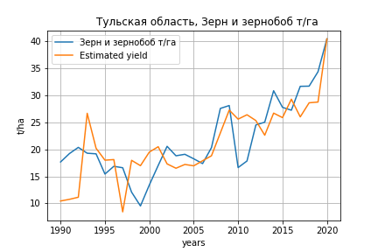
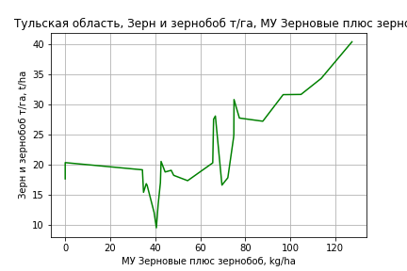
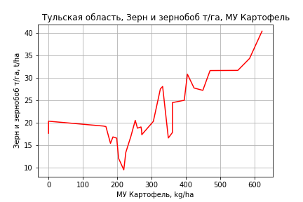
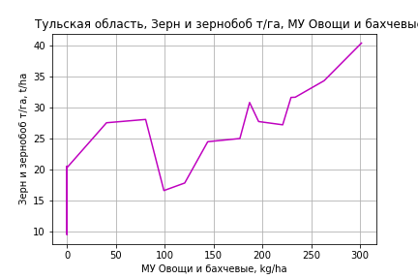
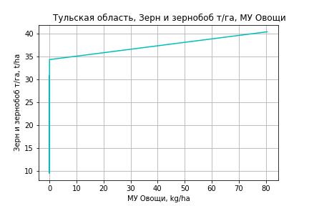
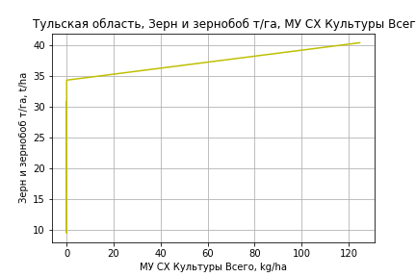
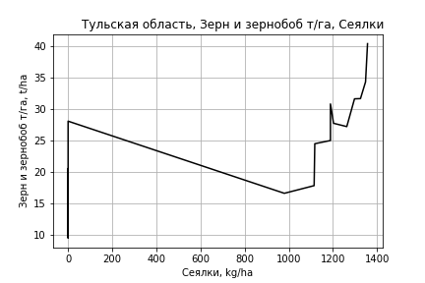
Зерн и зернобоб т/га
 |  | Iteration 1 |  | Iteration 2 |  | Iteration 3 |  | Iteration 4 |  | Iteration 5 |  | Iteration 6 |  | Iteration 7 |  | Iteration 8 |  | Iteration 9 |  | Iteration 10
 |  | beta | P_value | beta | P_value | beta | P_value | beta | P_value | beta | P_value | beta | P_value | beta | P_value | beta | P_value | beta | P_value | beta | P_value
Parameters | Variables
МУ ВСЕГО | C1 | -0.40552898625 | 0.52267715641
МУ Зерновые плюс зернобоб | C2 | 0.59184734675 | 0.37380350789 | 0.17884146255 | 0.20548013475 | 0.18332165237 | 0.18113551409 | 0.17481759129 | 0.085479522993 | 0.17410467987 | 0.078525915626 | 0.17410853741 | 0.071262238848 | 0.17083195258 | 0.088744917924 | 0.15730454889 | 0.09288223446 | 0.16196010657 | 0.05960784861 | 0.18560384467 | 0.034035884575
МУ Картофель | C3 | 0.0063900925031 | 0.77764159172 | 0.0031798738071 | 0.88325305355 | 0.0045348904424 | 0.82664502705 | 0.0037231522733 | 0.83964127065 | 0.0039904959449 | 0.82326284295 | 0.003999866424 | 0.81843000684 | 0.008880578964 | 0.62242214898 | 0.010694479898 | 0.53638794939 | 0.0097012856499 | 0.53053383247 | 0.0036919845491 | 0.80963022802
МУ Овощи и бахчевые | C4 | 0.040858134284 | 0.33213098272 | 0.040789756834 | 0.32399868198 | 0.036325222866 | 0.33744117563 | 0.038670132574 | 0.17201704128 | 0.037993952758 | 0.16375730125 | 0.037887684026 | 0.15133067061 | 0.022563830847 | 0.37729485069 | 0.02722319364 | 0.23863925389 | 0.027258438321 | 0.22807150538 | 0.018470482604 | 0.4070897273
МУ Овощи | C5 | -0.14873702311 | 0.61674370587 | 0.037542311559 | 0.53763959169 | 0.035169040845 | 0.55017295858 | 0.03707576507 | 0.49208468636 | 0.034809973718 | 0.49345335528 | 0.036056493754 | 0.25072375515 | 0.042240178182 | 0.19698527722 | 0.048952527029 | 0.090504205705 | 0.048252403339 | 0.08337069959 | 0.046014221775 | 0.10580017948
МУ Подсолнечник | C6 | 0.004707300204 | 0.89929606938 | -0.0095365950874 | 0.7455916392
МУ Сахарная свекла | C7 | -0.0036959863229 | 0.90701907982 | 0.00062687754736 | 0.98352762245 | -0.0026858235035 | 0.92320970226
МУ СХ Культуры Всего | C8 | -0.23039185722 | 0.61674370587 | 0.0581525884 | 0.53763959169 | 0.054476420651 | 0.55017295858 | 0.057429913509 | 0.49208468636 | 0.053920229997 | 0.49345335528 | 0.055851074517 | 0.25072375515 | 0.065429527213 | 0.19698527722 | 0.075826874725 | 0.090504205705 | 0.074742391562 | 0.08337069959 | 0.071275475279 | 0.10580017948
Тракторы | C9 | 0.022314289206 | 0.79578712029 | 0.0031169901329 | 0.96866663046 | 0.0012170456207 | 0.98740367064 | 0.0037570645389 | 0.95748905479 | -0.0019001123111 | 0.97474099747
Тракторы колесные | C10 | 0.0067789013231 | 0.92915735959 | 0.025133117553 | 0.71791434464 | 0.022173685051 | 0.74127774487 | 0.022934878076 | 0.72376654124 | 0.02142108131 | 0.73222469256 | 0.019577559837 | 0.38208936569 | -0.0075338657491 | 0.65019388448
Опрыскиватели | C11 | -0.053941682472 | 0.83490256844 | -0.042644221238 | 0.8664236915 | -0.031969387436 | 0.89611436986 | -0.037972950867 | 0.8690865181
Копатели картофеля | C12 | -0.41871427006 | 0.53798012345 | -0.34516325174 | 0.59923016618 | -0.29898907898 | 0.63182623504 | -0.32850806132 | 0.53491919533 | -0.24770768324 | 0.19731580258 | -0.25139156183 | 0.092081572963
Машины для мин удобр | C13 | 0.040567427335 | 0.84282355891 | 0.048953255521 | 0.80718299022 | 0.038395694431 | 0.84209883409 | 0.041829425032 | 0.82045464494 | 0.015033802074 | 0.85878972809 | 0.012509289522 | 0.64639617714 | 0.00077906412952 | 0.97746146774 | -0.0035981725858 | 0.88728670153
Посев компл для зерн | C14 | -0.39067970403 | 0.537202653 | -0.38452729305 | 0.53612833261 | -0.33915932682 | 0.56485088155 | -0.36521485888 | 0.47375370829 | -0.29998591773 | 0.33574198453 | -0.29518550279 | 0.26608036091 | -0.054401227966 | 0.81498552688 | -0.12623193517 | 0.45335009183 | -0.1456142207 | 0.13213286181
Сеялки | C15 | 0.018928061451 | 0.70199823392 | 0.012644019454 | 0.79035989731 | 0.015353410211 | 0.73655396135 | 0.012921768072 | 0.72674961813 | 0.010972546602 | 0.74786861376 | 0.010676655489 | 0.73879244719 | 0.027792681875 | 0.3869289447 | 0.014336483805 | 0.22142597417 | 0.01504725368 | 0.14777080464 | 0.00041175512593 | 0.91265219135
Энерг мощ лс/100га | C16 | 0.027275864669 | 0.00040965246553 | 0.027380658048 | 0.00029110920431 | 0.027053804572 | 0.00019374663904 | 0.026890810465 | 8.5058517645E-05 | 0.026823415564 | 5.5074958264E-05 | 0.026820885861 | 3.5521716992E-05 | 0.024366601712 | 0.00010725235809 | 0.024619791497 | 6.4788900287E-05 | 0.024707689953 | 3.9025974739E-05 | 0.025737476493 | 2.6132373623E-05

 | R2 |  | 0.964 |  | 0.963 |  | 0.962 |  | 0.962 |  | 0.962 |  | 0.962 |  | 0.957 |  | 0.956 |  | 0.956 |  | 0.952
 | R2 adj. |  | 0.929 |  | 0.932 |  | 0.935 |  | 0.939 |  | 0.942 |  | 0.944 |  | 0.939 |  | 0.941 |  | 0.943 |  | 0.94
 | F-statistic |  | 28.194679781 |  | 31.230465231 |  | 35.376032342 |  | 40.430844625 |  | 46.356998152 |  | 53.539473205 |  | 53.953560138 |  | 62.825461602 |  | 74.852380433 |  | 82.220218628
 | F value |  | 1.1173321146E-08 |  | 2.3671465591E-09 |  | 4.0462980897E-10 |  | 6.1618707783E-11 |  | 8.8340777217E-12 |  | 1.1614059564E-12 |  | 6.346211532E-13 |  | 8.4964325673E-14 |  | 9.4538518183E-15 |  | 3.1099604157E-15
 | P value |  | 1.9774552861E+18 |  | 2.2395251375E+19 |  | 9.1526619807E+18 |  | 2.203069316E+18 |  | 5.4220136771E+18 |  | 1.0710873667E+18 |  | 2.2257776353E+18 |  | 4.3145606658E+17 |  | 6.0838497704E+17 |  | 2.7095791443E+17

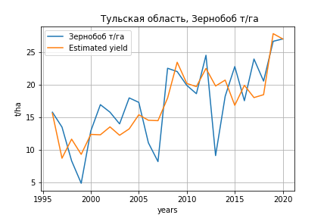
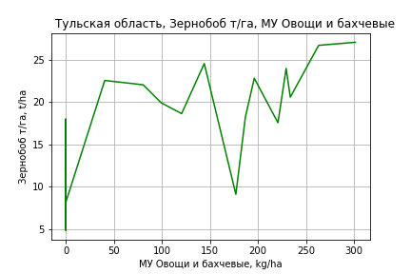
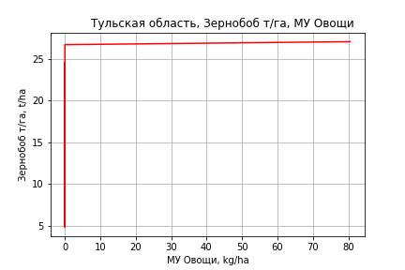
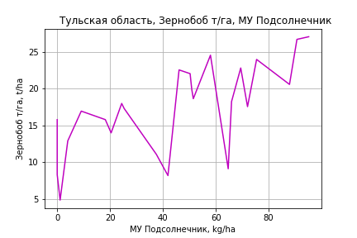
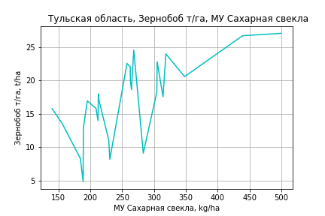
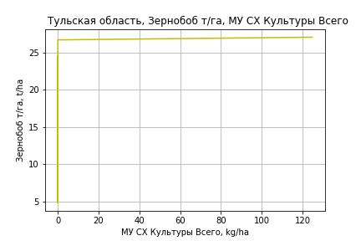
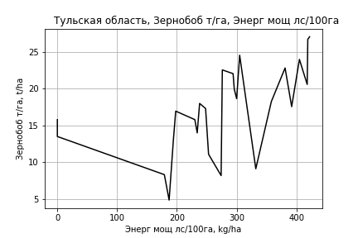
Зернобоб т/га
Calculated on the basis of information in the (25) years: 1996.0-2020.0
 |  | Iteration 1 |  | Iteration 2 |  | Iteration 3 |  | Iteration 4 |  | Iteration 5 |  | Iteration 6 |  | Iteration 7 |  | Iteration 8 |  | Iteration 9 |  | Iteration 10 |  | Iteration 11
 |  | beta | P_value | beta | P_value | beta | P_value | beta | P_value | beta | P_value | beta | P_value | beta | P_value | beta | P_value | beta | P_value | beta | P_value | beta | P_value
Parameters | Variables
МУ ВСЕГО | C1 | -0.50999149973 | 0.29977905918
МУ Зерновые плюс зернобоб | C2 | 0.37455534164 | 0.44204701664 | -0.11304539549 | 0.44659950757
МУ Картофель | C3 | 0.019830873443 | 0.4375101367 | 0.010804985933 | 0.65182912089 | 0.0035690253518 | 0.86836048245 | 0.0025715902112 | 0.89189663372 | -0.00052339844342 | 0.97647347707
МУ Овощи и бахчевые | C4 | 0.068171079515 | 0.04316207306 | 0.068860796413 | 0.04071518279 | 0.059562774733 | 0.04649881726 | 0.060085709577 | 0.03448720276 | 0.06565178605 | 0.013353619108 | 0.065292496729 | 0.0039459138792 | 0.066504775545 | 0.0026784336304 | 0.056010386369 | 0.006311531753 | 0.038608386495 | 0.064559017338 | 0.035089045245 | 0.079850398976 | 0.025159928736 | 0.018919370133
МУ Овощи | C5 | -0.18239372122 | 0.42115744759 | 0.050310707202 | 0.28839629539 | 0.035526921752 | 0.39620665413 | 0.039267264608 | 0.1253766665 | 0.036410752479 | 0.1352468266 | 0.036405545877 | 0.12168103822 | 0.034274998907 | 0.13094118938 | 0.035174398112 | 0.13283567253 | 0.018813205967 | 0.46179591376 | 0.013562586065 | 0.57808181114 | 0.007328015166 | 0.73546606809
МУ Подсолнечник | C6 | 0.090499475243 | 0.15939963657 | 0.061752485485 | 0.27608504536 | 0.036846280739 | 0.40813119464 | 0.037545551469 | 0.37564173575 | 0.033440651708 | 0.41079723097 | 0.033169229438 | 0.38531863754 | 0.025292110692 | 0.4719575289 | 0.040891590282 | 0.24360025921 | 0.033944296498 | 0.39972160658 | 0.04670601033 | 0.20760017167 | 0.051868398129 | 0.14571672067
МУ Сахарная свекла | C7 | 0.045873867026 | 0.13396249173 | 0.050579329797 | 0.098717535945 | 0.03740456439 | 0.11749336765 | 0.038462247989 | 0.07014890498 | 0.041511944472 | 0.040646389455 | 0.041014604415 | 9.0508504073E-05 | 0.042093369254 | 3.4808927609E-05 | 0.041644558983 | 4.5706062732E-05 | 0.044144042677 | 9.9925245321E-05 | 0.042811548427 | 9.0332076935E-05 | 0.04175351634 | 6.9324808387E-05
МУ СХ Культуры Всего | C8 | -0.2825256772 | 0.42115744759 | 0.077930679453 | 0.28839629539 | 0.055030773864 | 0.39620665413 | 0.060824519896 | 0.1253766665 | 0.056399817015 | 0.1352468266 | 0.056391752051 | 0.12168103822 | 0.053091560458 | 0.13094118938 | 0.054484718993 | 0.13283567253 | 0.029141429435 | 0.46179591376 | 0.021008282451 | 0.57808181114 | 0.011351007225 | 0.73546606809
Тракторы | C9 | 0.033334914529 | 0.6178722916 | 0.0078482611995 | 0.89986418439 | -0.006732546276 | 0.90819001199
Тракторы колесные | C10 | 0.0071654877503 | 0.89810881439 | 0.032318765303 | 0.53055231437 | 0.032414108862 | 0.52177019344 | 0.028661477979 | 0.43945663385 | 0.047204059401 | 0.023053406574 | 0.046919131108 | 0.0079728296696 | 0.044885866728 | 0.0076812262913 | 0.028669253485 | 0.012606787644 | 0.0039113989748 | 0.49836244645 | -0.00063355860604 | 0.5448749572
Опрыскиватели | C11 | 0.066326436953 | 0.72264665238 | 0.07336183777 | 0.69644310848 | 0.085868090052 | 0.64114938372 | 0.074466382439 | 0.61717745547 | -0.012148062464 | 0.66477148297 | -0.01269369386 | 0.53247665563
Копатели картофеля | C12 | -0.092862369317 | 0.85588149628 | -0.021875405323 | 0.96577799706 | 0.072673272347 | 0.88122556077 | 0.033227321433 | 0.92021359632 | -0.14910571609 | 0.2425606787 | -0.14707436723 | 0.15539990235 | -0.14359860273 | 0.1554921131
Машины для мин удобр | C13 | -0.12278994016 | 0.42415344766 | -0.098697747653 | 0.51580057348 | -0.085386322752 | 0.56345269045 | -0.08309981183 | 0.55426879683
Посев компл для зерн | C14 | -0.31486711413 | 0.50536156457 | -0.32960327838 | 0.48821812959 | -0.25137987327 | 0.57974785984 | -0.26569834099 | 0.52643672999 | -0.48084761887 | 0.02914773852 | -0.47786051727 | 0.011183748451 | -0.50320141591 | 0.0056218610303 | -0.39877998037 | 0.014196858324
Сеялки | C15 | -0.07857511736 | 0.06227738899 | -0.084082975067 | 0.046227165178 | -0.0668717317 | 0.045401525588 | -0.067746546232 | 0.030410187256 | -0.063441563989 | 0.030490544526 | -0.063009303183 | 0.0098693678312 | -0.060387305124 | 0.009628507191 | -0.046949670931 | 0.025103642798 | -0.014169803186 | 0.42473299046
Энерг мощ лс/100га | C16 | 0.002872354065 | 0.71168199252 | 0.0046544605163 | 0.54436731294 | 0.0071064385187 | 0.30653817408 | 0.0071173246246 | 0.28596138648 | 0.0077670447998 | 0.22810260791 | 0.0077208417978 | 0.2003969456 | 0.0078128793463 | 0.18610426044 | 0.0066602530421 | 0.26673918262 | 0.0062046195142 | 0.37075212952 | 0.0059362047696 | 0.38609532402 | 0.0059692011642 | 0.37558975566

 | R2 |  | 0.978 |  | 0.975 |  | 0.974 |  | 0.974 |  | 0.973 |  | 0.973 |  | 0.973 |  | 0.969 |  | 0.955 |  | 0.953 |  | 0.953
 | R2 adj. |  | 0.945 |  | 0.944 |  | 0.946 |  | 0.95 |  | 0.952 |  | 0.956 |  | 0.957 |  | 0.954 |  | 0.938 |  | 0.939 |  | 0.941
 | F-statistic |  | 29.784033387 |  | 31.269078244 |  | 34.717038809 |  | 40.696004673 |  | 46.457654716 |  | 54.750043163 |  | 63.122411138 |  | 65.990716102 |  | 54.708100445 |  | 64.851087537 |  | 80.232146779
 | F value |  | 2.7199814897E-06 |  | 8.0662891948E-07 |  | 1.7615615508E-07 |  | 2.6625622046E-08 |  | 4.4710785493E-09 |  | 5.7841481912E-10 |  | 8.4850968904E-11 |  | 2.7831433992E-11 |  | 7.5804700075E-11 |  | 1.2282742454E-11 |  | 1.5484606297E-12
 | P value |  | 1.2029368811E+19 |  | 1.5038578559E+18 |  | 1.0036609045E+18 |  | 1.260880089E+18 |  | 4.0397683706E+17 |  | 2.9442961898E+17 |  | 3.2682025111E+17 |  | 1.9691450581E+17 |  | 1.4150052196E+17 |  | 2.3632067425E+18 |  | 5.0555147582E+16
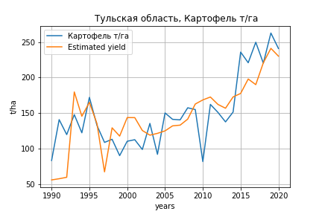
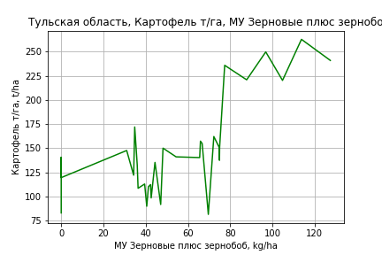
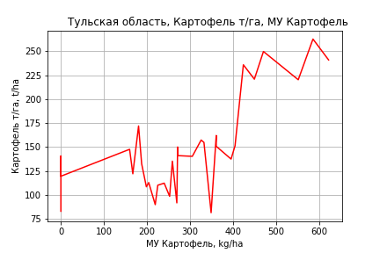
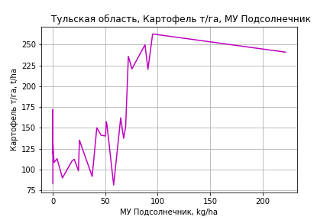
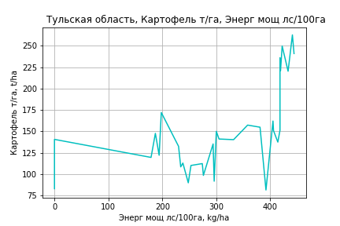
Картофель т/га
 |  | Iteration 1 |  | Iteration 2 |  | Iteration 3 |  | Iteration 4 |  | Iteration 5 |  | Iteration 6 |  | Iteration 7 |  | Iteration 8 |  | Iteration 9 |  | Iteration 10 |  | Iteration 11 |  | Iteration 12 |  | Iteration 13
 |  | beta | P_value | beta | P_value | beta | P_value | beta | P_value | beta | P_value | beta | P_value | beta | P_value | beta | P_value | beta | P_value | beta | P_value | beta | P_value | beta | P_value | beta | P_value
Parameters | Variables
МУ ВСЕГО | C1 | -2.1443582666 | 0.57823745564
МУ Зерновые плюс зернобоб | C2 | 3.4581424899 | 0.3929862681 | 1.2742478437 | 0.14067892434 | 1.1022892351 | 0.087120090238 | 1.0833039234 | 0.085770776898 | 1.0818999564 | 0.077945516514 | 1.5383764342 | 0.022302219672 | 1.5383764342 | 0.022302219672 | 1.5321328389 | 0.015593682191 | 1.5007436489 | 0.019508219409 | 1.3767604913 | 0.033635007195 | 1.3215001782 | 0.021665767615 | 1.2938952822 | 0.021376951938 | 1.2818494467 | 0.016933855306
МУ Картофель | C3 | 0.12191873316 | 0.38153826993 | 0.10494372217 | 0.42885878107 | 0.086697693956 | 0.45402150765 | 0.085603786509 | 0.45127509591 | 0.085203892212 | 0.4407483202 | 0.026544694548 | 0.8257666794 | 0.026544694548 | 0.8257666794 | 0.027167482564 | 0.8155661559 | 0.04388868618 | 0.71136459265 | 0.074429737531 | 0.53809233371 | 0.085627050968 | 0.41921321957 | 0.081301444286 | 0.43392198419 | 0.081112825499 | 0.42610937547
МУ Овощи и бахчевые | C4 | 0.18798329713 | 0.46084023012 | 0.1876217305 | 0.45204044182 | 0.24141697048 | 0.17723156886 | 0.27415394195 | 0.10240971646 | 0.27727720103 | 0.076143271861 | 0.15145654659 | 0.34669509914 | 0.15145654659 | 0.34669509914 | 0.15398939936 | 0.27321862087 | 0.11834885752 | 0.39962669581 | 0.044162649147 | 0.7441520884 | 0.036516990808 | 0.77457866353 | -0.0079337827474 | 0.92461153829
МУ Овощи | C5 | -0.73059526122 | 0.68601928333 | 0.25441356609 | 0.4919606894 | 0.29567302237 | 0.38195771608 | 0.17917523264 | 0.49710777734 | 0.18952200918 | 0.34679983194 | -0.0072345318558 | 0.97200363084
МУ Подсолнечник | C6 | 0.28902230057 | 0.21322701761 | 0.21370335753 | 0.24005231761 | 0.19486335096 | 0.24226894573 | 0.1867952868 | 0.25105260956 | 0.18657223808 | 0.23912299076 | 0.16220251355 | 0.35807839622 | 0.16220251355 | 0.35807839622 | 0.16159519398 | 0.34607621316 | 0.19236715186 | 0.27034832693 | 0.20275990569 | 0.25929787269 | 0.21169217821 | 0.21626109771 | 0.21411201511 | 0.20389203661 | 0.2136201577 | 0.19611005851
МУ Сахарная свекла | C7 | -0.080916921989 | 0.67533748819 | -0.058058460103 | 0.75309859235
МУ СХ Культуры Всего | C8 | -1.1316832595 | 0.68601928333 | 0.39408354942 | 0.4919606894 | 0.45799395022 | 0.38195771608 | 0.27754027716 | 0.49710777734 | 0.29356730938 | 0.34679983194 | -0.011206202703 | 0.97200363084 | -0.015876692124 | 0.97200363084
Тракторы | C9 | 0.21823363092 | 0.67817910106 | 0.1167220538 | 0.80868485778 | 0.1691930148 | 0.70128615735 | -0.018408859287 | 0.94975678816
Тракторы колесные | C10 | -0.35207714324 | 0.45234464188 | -0.25502362392 | 0.54732492365 | -0.23457744946 | 0.56486804025
Опрыскиватели | C11 | 2.0859962756 | 0.19727710876 | 2.1457350495 | 0.17496131549 | 2.0094981319 | 0.17350063735 | 1.8894060784 | 0.18650763755 | 1.8117001764 | 0.0094763076541 | 0.25920879959 | 0.20920591996 | 0.25920879959 | 0.20920591996 | 0.25780996775 | 0.19229056482 | 0.23430158753 | 0.2426835258 | 0.0011480842255 | 0.99317176779 | -0.024249307522 | 0.63978088957
Копатели картофеля | C12 | 1.3319504241 | 0.74658470396 | 1.7208738785 | 0.6655826949 | 1.0634808778 | 0.74684510009 | 1.0636325223 | 0.74229190219 | 0.86885719269 | 0.34694698517 | -0.88509988208 | 0.19484100908 | -0.88509988208 | 0.19484100908 | -0.87724872931 | 0.16353685486
Машины для мин удобр | C13 | -2.0842547784 | 0.10842011622 | -2.0399121528 | 0.10700257942 | -1.953196272 | 0.10327989343 | -1.5964995682 | 0.10753200672 | -1.550998513 | 0.018558616846
Посев компл для зерн | C14 | 1.7499582345 | 0.64899802294 | 1.782490985 | 0.63577982037 | 1.1931196139 | 0.70687636596 | 0.1863727474 | 0.94279247202 | 0.037588793296 | 0.97153860143 | -1.0998866469 | 0.31055044612 | -1.0998866469 | 0.31055044612 | -1.100453471 | 0.29875964856 | -1.5866042921 | 0.1262979638
Сеялки | C15 | -0.28713792197 | 0.34625866347 | -0.32036671168 | 0.27526814885 | -0.37235810789 | 0.11853878856 | -0.37118408792 | 0.11271534568 | -0.37256269005 | 0.10078664436 | 0.13563981204 | 0.18030467669 | 0.13563981204 | 0.18030467669 | 0.13459002113 | 0.153982952 | 0.050076423925 | 0.49020832225 | -0.012748794623 | 0.8369452978
Энерг мощ лс/100га | C16 | 0.15952684759 | 0.00059034108192 | 0.16008097456 | 0.00041635728842 | 0.15760046471 | 0.00026664993827 | 0.16038702322 | 0.00014815945354 | 0.16074495049 | 8.2029026504E-05 | 0.1510640021 | 0.00046361674601 | 0.1510640021 | 0.00046361674601 | 0.15143536425 | 0.00020846951786 | 0.14022069109 | 0.00041532334296 | 0.13430604907 | 0.0007647805366 | 0.13251002029 | 0.00049523925315 | 0.13692727807 | 0.00017563672934 | 0.13750359196 | 9.9321374729E-05

 | R2 |  | 0.972 |  | 0.971 |  | 0.971 |  | 0.97 |  | 0.97 |  | 0.96 |  | 0.96 |  | 0.96 |  | 0.957 |  | 0.952 |  | 0.952 |  | 0.951 |  | 0.951
 | R2 adj. |  | 0.945 |  | 0.947 |  | 0.95 |  | 0.951 |  | 0.954 |  | 0.942 |  | 0.942 |  | 0.944 |  | 0.942 |  | 0.938 |  | 0.94 |  | 0.942 |  | 0.944
 | F-statistic |  | 36.441277221 |  | 40.641924804 |  | 46.057611885 |  | 51.650660853 |  | 59.298649923 |  | 51.039206899 |  | 51.039206899 |  | 59.40700183 |  | 63.593053189 |  | 68.01960065 |  | 82.506391221 |  | 102.00548324 |  | 132.36211631
 | F value |  | 1.6077364575E-09 |  | 2.8456334712E-10 |  | 4.2539211832E-11 |  | 6.7492276168E-12 |  | 8.4609746664E-13 |  | 1.8695206729E-12 |  | 1.8695206729E-12 |  | 2.3286178537E-13 |  | 7.4448347591E-14 |  | 2.8003142292E-14 |  | 2.9849364415E-15 |  | 3.1054239095E-16 |  | 2.5203768734E-17
 | P value |  | 1.9774552861E+18 |  | 2.2395251375E+19 |  | 1.1635165602E+18 |  | 2.0695540107E+19 |  | 6.8523970887E+18 |  | 8.0002939197E+17 |  | 139.99349794 |  | 139.76778051 |  | 128.56981129 |  | 76.094558129 |  | 40.192103093 |  | 34.857296681 |  | 33.349734838
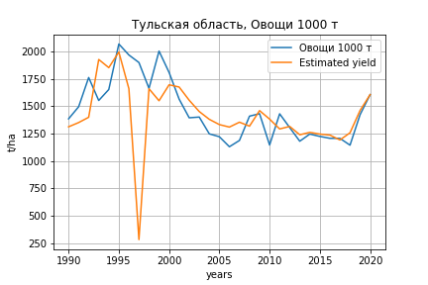
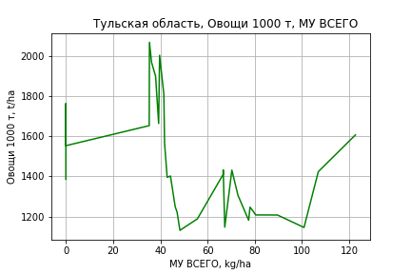
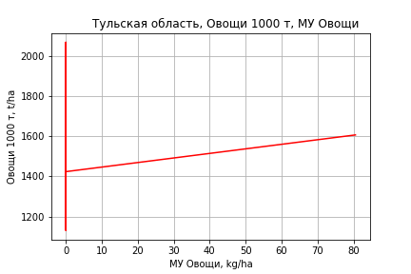
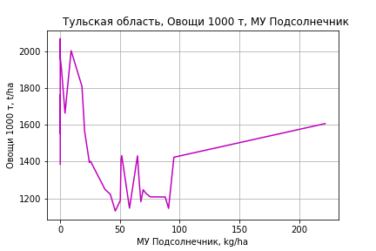
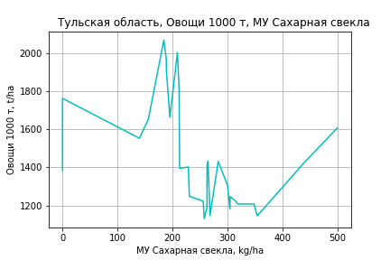
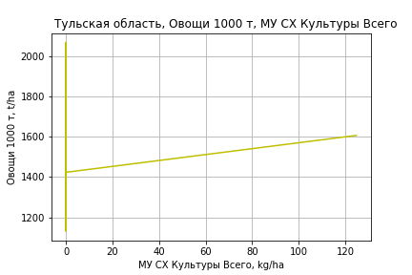
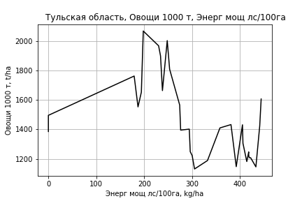
Овощи 1000 т
 |  | Iteration 1 |  | Iteration 2 |  | Iteration 3 |  | Iteration 4 |  | Iteration 5 |  | Iteration 6 |  | Iteration 7 |  | Iteration 8 |  | Iteration 9 |  | Iteration 10 |  | Iteration 11
 |  | beta | P_value | beta | P_value | beta | P_value | beta | P_value | beta | P_value | beta | P_value | beta | P_value | beta | P_value | beta | P_value | beta | P_value | beta | P_value
Parameters | Variables
МУ ВСЕГО | C1 | 39.477275182 | 0.40758361989 | 7.8080094992 | 0.43500232461 | 7.0880490667 | 0.43424657454 | 5.710620475 | 0.36126736453 | 5.4829278184 | 0.34557636003 | 5.2397028396 | 0.35096887335 | 5.2140980043 | 0.33905972945 | 5.2665596479 | 0.29880509988 | 5.3121306065 | 0.28697108877 | 4.3800294257 | 0.30841121112 | 3.5811340794 | 0.29364488995
МУ Зерновые плюс зернобоб | C2 | -33.795621636 | 0.49493805498
МУ Картофель | C3 | -0.50325013621 | 0.7662631775 | -0.33126299608 | 0.8405040406
МУ Овощи и бахчевые | C4 | -0.1955821393 | 0.94976255254 | -0.43423227222 | 0.88626445683 | -0.61174995203 | 0.82858005594
МУ Овощи | C5 | 20.501518853 | 0.360956907 | 5.6940773386 | 0.26998629156 | 5.3202516593 | 0.25462274576 | 5.0766355543 | 0.24932227505 | 5.3662608366 | 0.13938161322 | 5.0432199725 | 0.13429852589 | 5.0635885582 | 0.11996955843 | 5.0968390288 | 0.090009548058 | 5.3240598656 | 0.069635773797 | 4.8090597556 | 0.060683686407 | 4.4085661715 | 0.042838426935
МУ Подсолнечник | C6 | 0.41059321745 | 0.88269822302 | 1.5557877842 | 0.48120096747 | 1.6637844043 | 0.42498310923 | 1.5753538988 | 0.42853333061 | 1.5856832721 | 0.41309639703 | 1.5796329564 | 0.40412867413 | 1.5897098015 | 0.3862505143 | 1.5894895592 | 0.37550296126 | 1.5628737872 | 0.37563409196 | 1.4144865377 | 0.40290971496 | 1.4695522259 | 0.37404459557
МУ Сахарная свекла | C7 | 0.71829203023 | 0.7618380487 | 0.15909987216 | 0.94200374562 | -0.038201563236 | 0.98396414871 | 0.22701887833 | 0.87267310986 | 0.27982781749 | 0.83146249937 | 0.32219350442 | 0.8008946127 | 0.3253418173 | 0.79393289886 | 0.31455655824 | 0.78785469491 | 0.29710129058 | 0.79613735648 | 0.52228941132 | 0.59554913808 | 0.60956368555 | 0.51178934685
МУ СХ Культуры Всего | C8 | 31.756605758 | 0.360956907 | 8.8200572112 | 0.26998629156 | 8.2410057368 | 0.25462274576 | 7.8636473245 | 0.24932227505 | 8.3122733982 | 0.13938161322 | 7.8118869908 | 0.13429852589 | 7.8434376846 | 0.11996955843 | 7.8949422631 | 0.090009548058 | 8.2469046024 | 0.069635773797 | 7.4491756353 | 0.060683686407 | 6.8288158976 | 0.042838426935
Тракторы | C9 | -2.0942934992 | 0.74555037797 | -0.78633198827 | 0.89672593224 | -0.94977543509 | 0.87075107933 | -0.67854411162 | 0.90272526829
Тракторы колесные | C10 | 0.9484611758 | 0.86797177216 | -0.59384861119 | 0.90837780784 | -0.70697219805 | 0.88727543286 | -0.40859655185 | 0.93024174665 | -0.84800641303 | 0.77025374626
Опрыскиватели | C11 | 5.5400100141 | 0.77489722868 | 5.0743675872 | 0.78989428903 | 5.7962673809 | 0.7499991848 | 4.7457271797 | 0.78095693118 | 3.7098533132 | 0.79707516177 | 0.15179562851 | 0.98396396063 | 0.36401207877 | 0.94774188669 | 0.20376861944 | 0.91758807615 | -0.53125839434 | 0.69274399523
Копатели картофеля | C12 | 15.521706914 | 0.75914552009 | 12.027136309 | 0.80813118906 | 14.996889364 | 0.74436837536 | 10.458080258 | 0.79292282376 | 7.0439585162 | 0.79894366774 | -0.43575059944 | 0.96593607339
Машины для мин удобр | C13 | -2.3892569526 | 0.87591277031 | -3.1803399562 | 0.83226924336 | -3.9086847101 | 0.78273762142 | -3.1973342321 | 0.81174687318 | -3.1434518529 | 0.80998983866 | 0.064903614399 | 0.99252586161 | -0.14654406939 | 0.97529956336
Посев компл для зерн | C14 | 5.4776311449 | 0.90738338022 | 7.1611012022 | 0.87700399638 | 9.9327426628 | 0.8171687483 | 4.6561991654 | 0.89246207837 | 3.9776824815 | 0.90440603914 | -4.9647065276 | 0.68951810281 | -4.9025742103 | 0.68414705674 | -5.1051941623 | 0.60589331609
Сеялки | C15 | 0.019353257711 | 0.99581733809 | 0.78978778981 | 0.81963747999 | 0.88929415021 | 0.78966491781 | 0.48921181298 | 0.856252768 | 0.429983953 | 0.86807451178 | 0.46848842484 | 0.85292961785 | 0.37723881024 | 0.77456969938 | 0.41047491033 | 0.58245517396 | 0.1657217359 | 0.76964734557 | -0.049208065332 | 0.75068583759
Энерг мощ лс/100га | C16 | 3.2414474742 | 2.7096964094E-06 | 3.2401998424 | 1.587028128E-06 | 3.229136366 | 7.4390351219E-07 | 3.2307524198 | 3.6469552913E-07 | 3.2257779729 | 1.7060626195E-07 | 3.230281985 | 8.3031207016E-08 | 3.2300432376 | 4.039868956E-08 | 3.2299990137 | 1.9676819732E-08 | 3.2323816898 | 1.0524882678E-08 | 3.2255090174 | 5.6035363766E-09 | 3.2340873427 | 2.5876989592E-09

 | R2 |  | 0.952 |  | 0.951 |  | 0.95 |  | 0.95 |  | 0.95 |  | 0.95 |  | 0.95 |  | 0.95 |  | 0.949 |  | 0.949 |  | 0.949
 | R2 adj. |  | 0.907 |  | 0.91 |  | 0.915 |  | 0.919 |  | 0.923 |  | 0.926 |  | 0.93 |  | 0.933 |  | 0.935 |  | 0.937 |  | 0.939
 | F-statistic |  | 21.143093391 |  | 23.321125749 |  | 26.523858174 |  | 30.245175957 |  | 34.701813851 |  | 39.896570339 |  | 46.436104685 |  | 54.612628615 |  | 64.322000951 |  | 77.624012894 |  | 96.455110388
 | F value |  | 9.4644666962E-08 |  | 2.379644612E-08 |  | 4.5415109935E-09 |  | 8.1393104747E-10 |  | 1.3391500068E-10 |  | 2.1257951524E-11 |  | 2.9938066931E-12 |  | 3.8756221358E-13 |  | 5.2649704276E-14 |  | 6.1273223455E-15 |  | 6.1742261468E-16
 | P value |  | 1.9774552861E+18 |  | 8.0379567219E+18 |  | 1.3311524647E+18 |  | 1.6546094918E+18 |  | 1.1940105E+17 |  | 7.178071666E+17 |  | 6.664806205E+17 |  | 8.0916063363E+17 |  | 4.6526501736E+18 |  | 1.29493149E+18 |  | 1.864804829E+21

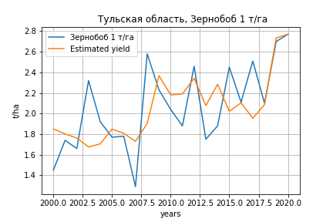
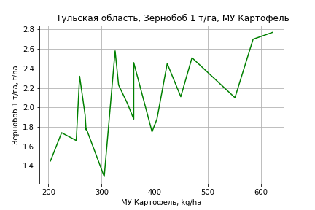
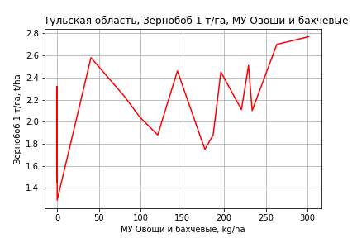
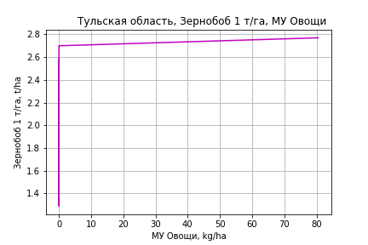
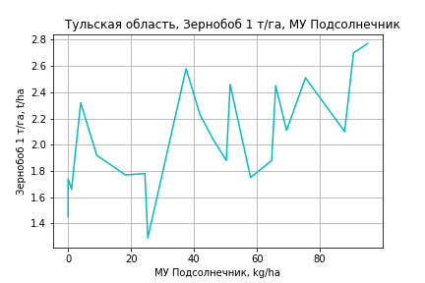
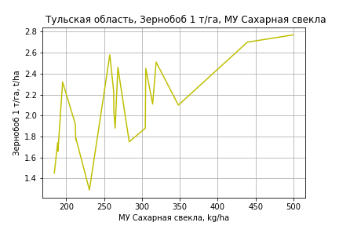
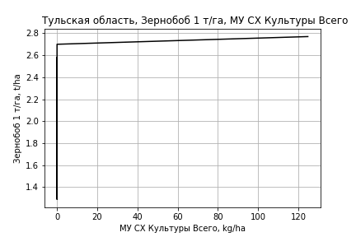
Зернобоб 1 т/га
Calculated on the basis of information in the (21) years: 2000.0-2020.0
 |  | Iteration 1 |  | Iteration 2 |  | Iteration 3 |  | Iteration 4 |  | Iteration 5 |  | Iteration 6 |  | Iteration 7 |  | Iteration 8 |  | Iteration 9 |  | Iteration 10
 |  | beta | P_value | beta | P_value | beta | P_value | beta | P_value | beta | P_value | beta | P_value | beta | P_value | beta | P_value | beta | P_value | beta | P_value
Parameters | Variables
МУ ВСЕГО | C1 | -0.051012415443 | 0.34656284604
МУ Зерновые плюс зернобоб | C2 | 0.041812313525 | 0.41792783714 | -0.004923280004 | 0.7488553191
МУ Картофель | C3 | 0.0031150992946 | 0.30621523924 | 0.0021813869586 | 0.43578884272 | 0.0020091207379 | 0.43415241413 | 0.001610726853 | 0.43624225493 | 0.0011993289818 | 0.4819290748 | 0.0024664732541 | 0.19113686256 | 0.001624377471 | 0.22691235815 | 0.00090934529786 | 0.49426586122 | 0.00091272883099 | 0.47546570908 | 0.00090783194773 | 0.4570122265
МУ Овощи и бахчевые | C4 | 0.0028516617258 | 0.36091213764 | 0.0026089487035 | 0.39552995646 | 0.0022017727984 | 0.39713534955 | 0.0023668539808 | 0.32648150393 | 0.00294441855 | 0.12107859228 | 0.0016863579544 | 0.39142958226 | 0.0021273511442 | 0.2462201826 | 0.0019955282447 | 0.30523678138 | 0.0019774491966 | 0.28372283037 | 0.0019380823208 | 0.054269730769
МУ Овощи | C5 | -0.019134552209 | 0.4381483643 | 0.0039596218271 | 0.40263084028 | 0.0032368235103 | 0.40197511668 | 0.0041320342606 | 0.08957456017 | 0.0040336266949 | 0.079734534463 | 0.0030095778019 | 0.22191807726 | 0.0026514015894 | 0.25531015211 | 0.0021153701631 | 0.38570689003 | 0.0020738030446 | 0.35150608256 | 0.0020538235028 | 0.30794064365
МУ Подсолнечник | C6 | 0.0099842228677 | 0.24695789304 | 0.0067214735398 | 0.3766063998 | 0.0052042424544 | 0.34262576436 | 0.005667446137 | 0.25762733395 | 0.0055490952065 | 0.24411413084 | 0.0041816241457 | 0.43180847592 | 0.0043348056321 | 0.40393336966 | 0.0035207513081 | 0.52193714559 | 0.003551772166 | 0.49979169788 | 0.0035941926404 | 0.4566503158
МУ Сахарная свекла | C7 | 0.0017802116923 | 0.60841875141 | 0.0018068579177 | 0.60151854687 | 0.0011547030288 | 0.65768430671 | 0.0015571643689 | 0.46619147853 | 0.0019591135552 | 0.28393067241 | 0.00088660712577 | 0.6521499437 | 0.0018147601002 | 0.20517204659 | 0.0027358092475 | 0.061039364865 | 0.0027245029909 | 0.050037717414 | 0.0027219219635 | 0.041920720939
МУ СХ Культуры Всего | C8 | -0.029639190893 | 0.4381483643 | 0.0061334065157 | 0.40263084028 | 0.0050138006293 | 0.40197511668 | 0.0064004712984 | 0.08957456017 | 0.0062480391646 | 0.079734534463 | 0.0046617997642 | 0.22191807726 | 0.0041069891253 | 0.25531015211 | 0.0032766829025 | 0.38570689003 | 0.0032122959368 | 0.35150608256 | 0.0031813478671 | 0.30794064365
Тракторы | C9 | 0.0020509687881 | 0.77519700924 | -0.00091111870788 | 0.88804354453 | -0.0017064343882 | 0.76162143148
Тракторы колесные | C10 | -0.003032691622 | 0.58409173828 | -0.00051530058526 | 0.91473716819 | -0.00046258105378 | 0.91838839111 | -0.0013370040977 | 0.68583437593
Опрыскиватели | C11 | 0.018055872596 | 0.33878038725 | 0.019368679709 | 0.30190991847 | 0.020122159229 | 0.25063311125 | 0.017243505809 | 0.2083272345 | 0.012999975806 | 0.10697021997 | -0.0019629441632 | 0.49695863732
Копатели картофеля | C12 | 0.027721089865 | 0.61084906154 | 0.038037070772 | 0.47855370505 | 0.043335213274 | 0.3688014429 | 0.032721678285 | 0.28659763507 | 0.021257830433 | 0.034077505566 | 0.0082243845266 | 0.27623315774 | 0.0066634732976 | 0.33822417146 | 0.00027271962742 | 0.96414561415 | -4.225673322E-05 | 0.97931068504
Машины для мин удобр | C13 | -0.021100102801 | 0.17931751565 | -0.018707293567 | 0.21507188302 | -0.018176372302 | 0.19497748911 | -0.0174948361 | 0.17936964805 | -0.013246689791 | 0.056184078843
Посев компл для зерн | C14 | 0.0106048194 | 0.8219646682 | 0.011825573056 | 0.80128323253 | 0.016053887771 | 0.70514401159 | 0.01154151726 | 0.75812774495 | -0.00298164818 | 0.77633898326 | -0.010711014085 | 0.35303586309 | -0.015181616131 | 0.11142755631
Сеялки | C15 | -0.0040640757491 | 0.3314033209 | -0.0042222631796 | 0.30967963156 | -0.0034036036522 | 0.25881441888 | -0.0036985483231 | 0.17349072558 | -0.0039934712742 | 0.11307163053 | 0.00055628384705 | 0.61098755911 | 0.00044065899678 | 0.67557204319 | -5.8249821442E-05 | 0.95688406401
Энерг мощ лс/100га | C16 | 0.0017830542623 | 0.098738145919 | 0.0021583924426 | 0.036806337786 | 0.0022318834566 | 0.019115798258 | 0.0022456623708 | 0.012544869481 | 0.0023029521875 | 0.0068864326161 | 0.0021189309083 | 0.019820686267 | 0.0021578815925 | 0.014873529684 | 0.0021781595904 | 0.019114000525 | 0.0021818253423 | 0.0144986844 | 0.0021837263937 | 0.01096453348

 | R2 |  | 0.99 |  | 0.988 |  | 0.988 |  | 0.988 |  | 0.988 |  | 0.982 |  | 0.981 |  | 0.976 |  | 0.976 |  | 0.976
 | R2 adj. |  | 0.965 |  | 0.964 |  | 0.968 |  | 0.972 |  | 0.974 |  | 0.965 |  | 0.967 |  | 0.962 |  | 0.964 |  | 0.967
 | F-statistic |  | 39.226331609 |  | 41.698649225 |  | 50.511298608 |  | 60.80249393 |  | 72.27998912 |  | 59.299372645 |  | 68.734405543 |  | 66.909297761 |  | 82.330199049 |  | 102.90750121
 | F value |  | 9.8823058454E-05 |  | 2.3180034546E-05 |  | 3.2644596482E-06 |  | 4.1756798544E-07 |  | 5.0907282048E-08 |  | 4.1679651373E-08 |  | 6.0659287404E-09 |  | 2.5951098087E-09 |  | 2.7095412171E-10 |  | 2.5162801016E-11
 | P value |  | 9.0635454886E+17 |  | 6.9575816356E+17 |  | 2.8677947264E+18 |  | 4.7529840772E+17 |  | 5.1998950736E+17 |  | 2.1342590827E+17 |  | 2.2023641519E+18 |  | 3.8763124151E+17 |  | 9.8104701468E+18 |  | 4.2561486073E+17

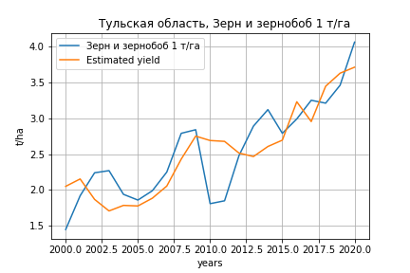
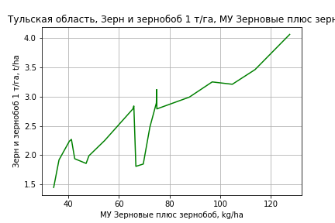
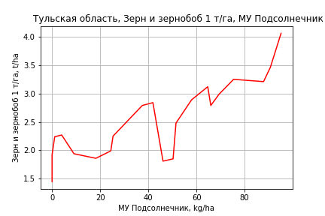
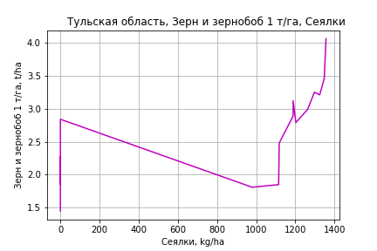
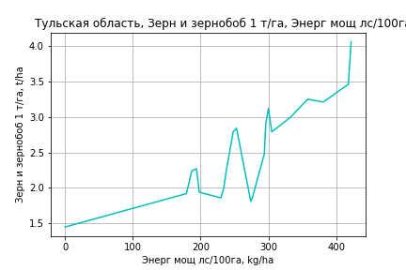
Зерн и зернобоб 1 т/га
Calculated on the basis of information in the (21) years: 2000.0-2020.0
 |  | Iteration 1 |  | Iteration 2 |  | Iteration 3 |  | Iteration 4 |  | Iteration 5 |  | Iteration 6 |  | Iteration 7 |  | Iteration 8 |  | Iteration 9 |  | Iteration 10 |  | Iteration 11 |  | Iteration 12 |  | Iteration 13
 |  | beta | P_value | beta | P_value | beta | P_value | beta | P_value | beta | P_value | beta | P_value | beta | P_value | beta | P_value | beta | P_value | beta | P_value | beta | P_value | beta | P_value | beta | P_value
Parameters | Variables
МУ ВСЕГО | C1 | -0.05240717715 | 0.38351476743
МУ Зерновые плюс зернобоб | C2 | 0.0644626793 | 0.2749143487 | 0.016449259273 | 0.34681957305 | 0.01361555705 | 0.41333224232 | 0.013858970565 | 0.38137768699 | 0.014341817861 | 0.32815262873 | 0.028407647523 | 0.014977732416 | 0.02805275479 | 0.010758783239 | 0.02805275479 | 0.010758783239 | 0.026111861564 | 0.00028519122525 | 0.025000570436 | 4.9371154552E-05 | 0.023971870404 | 0.00014565504604 | 0.023978351277 | 7.5367722357E-05 | 0.026416445007 | 6.8659112888E-05
МУ Картофель | C3 | -0.0016223549308 | 0.62049358383 | -0.0025815964678 | 0.40479695027
МУ Овощи и бахчевые | C4 | 0.0028003852901 | 0.41770553809 | 0.0025510361023 | 0.4489156292 | 0.0014682858286 | 0.62598921132 | 0.001857798629 | 0.49967467809 | 0.0017641255891 | 0.48510538422 | -0.00038402243303 | 0.84670822117
МУ Овощи | C5 | -0.020142913548 | 0.46332745939 | 0.0035826924511 | 0.48884242105 | 0.0027477850276 | 0.57875460685 | 0.0016611384363 | 0.68110244281 | 0.0013922500937 | 0.67982011899 | -0.001121191145 | 0.69919695748 | -0.00083893519779 | 0.72625682676
МУ Подсолнечник | C6 | 0.01238220205 | 0.20399039338 | 0.0090302438936 | 0.28814760913 | 0.0073730257863 | 0.35606418145 | 0.0066824083307 | 0.36722457008 | 0.0065995537264 | 0.34533581303 | 0.0032948195752 | 0.62021686371 | 0.0030478025283 | 0.62531377615 | 0.0030478025283 | 0.62531377615 | 0.0037839688963 | 0.47809561389 | 0.0044377933523 | 0.36569623581 | 0.0072949472182 | 0.1655281966 | 0.0072822376335 | 0.135513241 | 0.0026663762541 | 0.58807740143
МУ Сахарная свекла | C7 | 0.0040536128436 | 0.31253587928 | 0.0040809876198 | 0.29997683737 | 0.0021114639602 | 0.48028569982 | 0.0020570334502 | 0.46896911147 | 0.0019645832627 | 0.45245383935 | -0.00052517751242 | 0.77734503032 | -0.00043641844541 | 0.79990398502 | -0.00043641844541 | 0.79990398502
МУ СХ Культуры Всего | C8 | -0.03120113046 | 0.46332745939 | 0.0055495474525 | 0.48884242105 | 0.0042562859101 | 0.57875460685 | 0.0025730834291 | 0.68110244281 | 0.0021565786253 | 0.67982011899 | -0.0017367115787 | 0.69919695748 | -0.0012995005162 | 0.72625682676 | -0.0018411026605 | 0.72625682676 | -0.0019141833691 | 0.70475406553
Тракторы | C9 | 0.0092356877377 | 0.27342193723 | 0.0061926119926 | 0.39838781016 | 0.0037738789902 | 0.56191971439 | 0.0019210828478 | 0.67910595791 | 0.0013948906601 | 0.59451771602 | -0.0017911172542 | 0.12402700575 | -0.0017369613838 | 0.10721015113 | -0.0017369613838 | 0.10721015113 | -0.0016507802061 | 0.091579628799 | -0.0014384084251 | 0.058813135096
Тракторы колесные | C10 | -0.0048583076513 | 0.43827203734 | -0.0022720870838 | 0.67076689564 | -0.0022879457473 | 0.66276770098
Опрыскиватели | C11 | -0.0083114254009 | 0.68318470842 | -0.0069627240234 | 0.72727738651 | -0.0012344128143 | 0.94645340274 | -0.0024478127344 | 0.88746363341
Копатели картофеля | C12 | -0.06850027475 | 0.27971368372 | -0.057902238288 | 0.33613612945 | -0.030944663977 | 0.5242548858 | -0.031031410949 | 0.50203896785 | -0.025214599571 | 0.19906627637
Машины для мин удобр | C13 | -0.00048407157341 | 0.97608815296 | 0.0019741609236 | 0.89994456585 | -0.0022994153458 | 0.87504353172 | 0.0013144585635 | 0.90890165962 | -0.00020214616873 | 0.95889614774 | 0.0035017037882 | 0.24085648324 | 0.00344911204 | 0.22512516309 | 0.00344911204 | 0.22512516309 | 0.0033129850041 | 0.21622144668 | 0.0027737240459 | 0.20141536889 | -1.4928587219E-05 | 0.99320226774
Посев компл для зерн | C14 | -0.03852308438 | 0.47321226433 | -0.037268953351 | 0.47956396444 | -0.015867683519 | 0.72227332005 | -0.025592773735 | 0.49128966299 | -0.021316828843 | 0.29346511595 | -0.0025498238659 | 0.85958720984 | -0.0032876957425 | 0.8049590515 | -0.0032876957425 | 0.8049590515 | -0.0036497809668 | 0.77445894733 | -0.0044103776842 | 0.71735168146 | -0.016724556679 | 0.16260441672 | -0.01680213012 | 0.025331019553
Сеялки | C15 | 0.00068922589831 | 0.87772742384 | 0.00052671336841 | 0.90494044755 | 0.0016440060874 | 0.69245170629 | 0.001700153558 | 0.66720692396 | 0.0016761912352 | 0.65412032497 | 0.0054970518507 | 0.044838550211 | 0.0053543172675 | 0.033098812205 | 0.0053543172675 | 0.033098812205 | 0.0051530481125 | 0.02348266223 | 0.0046837454254 | 0.0092352519157 | 0.0019055823683 | 0.039299859073 | 0.0019082406108 | 0.023364657241 | 7.6258883052E-05 | 0.6933730157
Энерг мощ лс/100га | C16 | 0.0019184470664 | 0.10884157924 | 0.0023040475979 | 0.041599923559 | 0.0020467171934 | 0.045866869372 | 0.002093586608 | 0.0313023995 | 0.0021033490471 | 0.022157047367 | 0.0022653420652 | 0.016262715674 | 0.0022509798799 | 0.012190904769 | 0.0022509798799 | 0.012190904769 | 0.0021383957802 | 0.0036637024455 | 0.0022630065213 | 0.00044768800681 | 0.0020759274921 | 0.0015516483714 | 0.0020762451465 | 0.0010465571244 | 0.0020607385294 | 0.0028789874014

 | R2 |  | 0.992 |  | 0.991 |  | 0.99 |  | 0.989 |  | 0.989 |  | 0.987 |  | 0.987 |  | 0.987 |  | 0.987 |  | 0.987 |  | 0.983 |  | 0.983 |  | 0.977
 | R2 adj. |  | 0.972 |  | 0.972 |  | 0.973 |  | 0.975 |  | 0.978 |  | 0.976 |  | 0.978 |  | 0.978 |  | 0.979 |  | 0.981 |  | 0.977 |  | 0.978 |  | 0.971
 | F-statistic |  | 49.198732925 |  | 53.540501126 |  | 59.183189987 |  | 70.308933002 |  | 85.020607084 |  | 86.336948198 |  | 104.27471576 |  | 104.27471576 |  | 126.36843077 |  | 153.73284651 |  | 146.98498974 |  | 188.13982959 |  | 179.87447374
 | F value |  | 5.0899511609E-05 |  | 9.8726868174E-06 |  | 1.7579164894E-06 |  | 2.2027646516E-07 |  | 2.2978427686E-08 |  | 5.5546807477E-09 |  | 5.2756497337E-10 |  | 5.2756497337E-10 |  | 4.607518826E-11 |  | 3.7897473178E-12 |  | 1.8546808496E-12 |  | 1.2652609947E-13 |  | 1.1389860887E-13
 | P value |  | 9.0635454886E+17 |  | 6.9575816356E+17 |  | 2.7190673982E+17 |  | 5.319626248E+17 |  | 1.5419625667E+18 |  | 1.0927552068E+18 |  | 1.071251439E+18 |  | 538.9318301 |  | 520.92960601 |  | 510.32746466 |  | 127.85016205 |  | 80.86657397 |  | 61.830152492

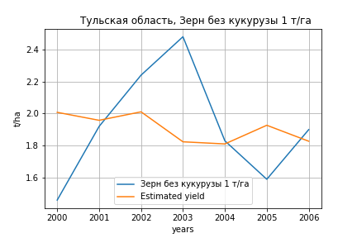
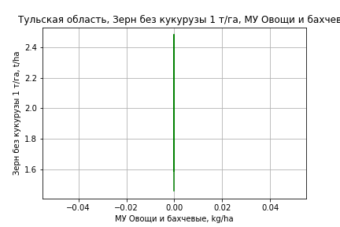
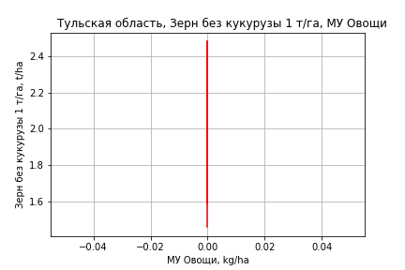
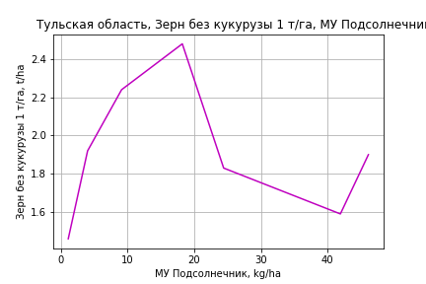
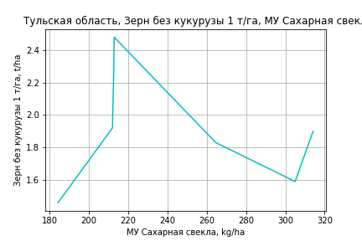


Зерн без кукурузы 1 т/га
Calculated on the basis of information in the (7) years: 2000.0-2006.0
 |  | Iteration 1 |  | Iteration 2 |  | Iteration 3 |  | Iteration 4
 |  | beta | P_value | beta | P_value | beta | P_value | beta | P_value
Parameters | Variables
МУ ВСЕГО | C1 | 0.89158407576 | 0.055892899103 | -0.017778156699 | 0.90312451619
МУ Зерновые плюс зернобоб | C2 | -0.66910511321 | 0.053744976256
МУ Картофель | C3 | -0.041210216967 | 0.052627871994 | -0.0040139141666 | 0.75220653611 | -0.0052653032529 | 0.38745509428
МУ Овощи и бахчевые | C4 | 6.2517916619E-15 | 0.054945299306 | 7.8932331186E-17 | 0.90395547485 | -1.5120805504E-18 | 0.88304460084 | 2.9746291971E-18 | 0.73413785861
МУ Овощи | C5 | 4.9843586696E-16 | 0.05460505323 | -1.0431740302E-17 | 0.90181509241 | 4.3395753969E-20 | 0.99694730711 | 1.389872637E-18 | 0.77556240932
МУ Подсолнечник | C6 | 0.014439720103 | 0.16376194976 | -0.0020246783966 | 0.95174470969 | 0.00062923787707 | 0.97495141742 | 0.0056002457899 | 0.7691511376
МУ Сахарная свекла | C7 | 0.039770527897 | 0.046166434444 | 0.0067834589148 | 0.39093496172 | 0.0069891526523 | 0.25472434663 | 0.0032865954876 | 0.38407727911
МУ СХ Культуры Всего | C8 | 0 |  | 0 |  | 0 |  | 0
Тракторы | C9 | 0 |  | 0 |  | 0 |  | 0
Тракторы колесные | C10 | 0 |  | 0 |  | 0 |  | 0
Опрыскиватели | C11 | 0 |  | 0 |  | 0 |  | 0
Копатели картофеля | C12 | 0 |  | 0 |  | 0 |  | 0
Машины для мин удобр | C13 | 0 |  | 0 |  | 0 |  | 0
Посев компл для зерн | C14 | 0 |  | 0 |  | 0 |  | 0
Сеялки | C15 | 0 |  | 0 |  | 0 |  | 0
Энерг мощ лс/100га | C16 | -0.014910105268 | 0.092748432091 | 0.0060502514481 | 0.62991422601 | 0.0047050718796 | 0.28810033267 | 0.0027667632194 | 0.42439134064

 | R2 |  | 1 |  | 0.975 |  | 0.975 |  | 0.966
 | R2 adj. |  | 0.999 |  | 0.912 |  | 0.941 |  | 0.94
 | F-statistic |  | 927.87693636 |  | 15.436642868 |  | 28.665034129 |  | 37.717766664
 | F value |  | 0.025124039029 |  | 0.061953571733 |  | 0.010022649818 |  | 0.0021607705785
 | P value |  | 8.8596857058E+17 |  | 2.2847993514E+18 |  | inf |  | inf








Картофель 1 т/га
Calculated on the basis of information in the (7) years: 2000.0-2006.0
 |  | Iteration 1 |  | Iteration 2 |  | Iteration 3 |  | Iteration 4
 |  | beta | P_value | beta | P_value | beta | P_value | beta | P_value
Parameters | Variables
МУ ВСЕГО | C1 | 0.89158407576 | 0.055892899103 | -0.017778156699 | 0.90312451619
МУ Зерновые плюс зернобоб | C2 | -0.66910511321 | 0.053744976256
МУ Картофель | C3 | -0.041210216967 | 0.052627871994 | -0.0040139141666 | 0.75220653611 | -0.0052653032529 | 0.38745509428
МУ Овощи и бахчевые | C4 | 6.2517916619E-15 | 0.054945299306 | 7.8932331186E-17 | 0.90395547485 | -1.5120805504E-18 | 0.88304460084 | 2.9746291971E-18 | 0.73413785861
МУ Овощи | C5 | 4.9843586696E-16 | 0.05460505323 | -1.0431740302E-17 | 0.90181509241 | 4.3395753969E-20 | 0.99694730711 | 1.389872637E-18 | 0.77556240932
МУ Подсолнечник | C6 | 0.014439720103 | 0.16376194976 | -0.0020246783966 | 0.95174470969 | 0.00062923787707 | 0.97495141742 | 0.0056002457899 | 0.7691511376
МУ Сахарная свекла | C7 | 0.039770527897 | 0.046166434444 | 0.0067834589148 | 0.39093496172 | 0.0069891526523 | 0.25472434663 | 0.0032865954876 | 0.38407727911
МУ СХ Культуры Всего | C8 | 0 |  | 0 |  | 0 |  | 0
Тракторы | C9 | 0 |  | 0 |  | 0 |  | 0
Тракторы колесные | C10 | 0 |  | 0 |  | 0 |  | 0
Опрыскиватели | C11 | 0 |  | 0 |  | 0 |  | 0
Копатели картофеля | C12 | 0 |  | 0 |  | 0 |  | 0
Машины для мин удобр | C13 | 0 |  | 0 |  | 0 |  | 0
Посев компл для зерн | C14 | 0 |  | 0 |  | 0 |  | 0
Сеялки | C15 | 0 |  | 0 |  | 0 |  | 0
Энерг мощ лс/100га | C16 | -0.014910105268 | 0.092748432091 | 0.0060502514481 | 0.62991422601 | 0.0047050718796 | 0.28810033267 | 0.0027667632194 | 0.42439134064

 | R2 |  | 1 |  | 0.975 |  | 0.975 |  | 0.966
 | R2 adj. |  | 0.999 |  | 0.912 |  | 0.941 |  | 0.94
 | F-statistic |  | 927.87693636 |  | 15.436642868 |  | 28.665034129 |  | 37.717766664
 | F value |  | 0.025124039029 |  | 0.061953571733 |  | 0.010022649818 |  | 0.0021607705785
 | P value |  | 8.8596857058E+17 |  | 2.2847993514E+18 |  | inf |  | inf




Кукуруза на зер 1 т/га
Calculated on the basis of information in the (18) years: 2000.0-2003.0, 2007.0-2020.0
 |  | Iteration 1 |  | Iteration 2 |  | Iteration 3 |  | Iteration 4 |  | Iteration 5 |  | Iteration 6 |  | Iteration 7 |  | Iteration 8 |  | Iteration 9 |  | Iteration 10 |  | Iteration 11 |  | Iteration 12 |  | Iteration 13 |  | Iteration 14 |  | Iteration 15
 |  | beta | P_value | beta | P_value | beta | P_value | beta | P_value | beta | P_value | beta | P_value | beta | P_value | beta | P_value | beta | P_value | beta | P_value | beta | P_value | beta | P_value | beta | P_value | beta | P_value | beta | P_value
Parameters | Variables
МУ ВСЕГО | C1 | -0.27680816372 | 0.15973721996
МУ Зерновые плюс зернобоб | C2 | 0.32022025534 | 0.079493417023 | 0.095657621086 | 0.024134252596 | 0.08502770684 | 0.039459546125 | 0.055383667209 | 0.089791511729 | 0.055383667209 | 0.089791511729 | 0.053270846164 | 0.012010059516 | 0.048845757739 | 0.014916640389 | 0.048737651813 | 0.0075992147714 | 0.039112540549 | 0.09548842378 | 0.036147470058 | 0.10428709978 | 0.04111879195 | 0.045591762767 | 0.039768534659 | 0.062945742808 | 0.053017629172 | 0.011302172817 | 0.05572849404 | 0.007608228935 | 0.04629427176 | 4.1247092607E-06
МУ Картофель | C3 | 0.00062907239096 | 0.9224450905 | -0.0079755546191 | 0.16871288691
МУ Овощи и бахчевые | C4 | -0.00049311019427 | 0.93073934005 | -0.0066223951823 | 0.26802777576 | -0.0091627543108 | 0.17186584099
МУ Овощи | C5 | -0.13560949241 | 0.13183714094 | -0.013475152558 | 0.15179362564 | -0.015748321471 | 0.13200556961 | -0.009322068054 | 0.32581511953
МУ Подсолнечник | C6 | 0.011767447116 | 0.35562754753 | 0.0078232703836 | 0.59229120449 | 0.00014899896815 | 0.99234625537 | -0.0016291327569 | 0.9246602357 | -0.0016291327569 | 0.9246602357
МУ Сахарная свекла | C7 | 0.0057208003391 | 0.38641383904 | 6.226115538E-05 | 0.99229916539 | -0.0050074031579 | 0.45165749637 | 0.0015120984947 | 0.77806882995 | 0.0015120984947 | 0.77806882995 | 0.0017344741669 | 0.69661403037 | 0.0023638181567 | 0.60170202546 | 0.0024110758049 | 0.52198954274 | 0.0031048597309 | 0.58370098324 | 0.0041194300219 | 0.44431678647 | 0.0031138714537 | 0.53128033424 | 0.0037516011737 | 0.47605663538 | 9.174086317E-05 | 0.98464316866 | -0.0023231900408 | 0.58058306689
МУ СХ Культуры Всего | C8 | -0.2100574703 | 0.13183714094 | -0.020872849002 | 0.15179362564 | -0.024393960266 | 0.13200556961 | -0.014439771129 | 0.32581511953 | -0.02045793804 | 0.32581511953 | -0.01976523414 | 0.26937827165
Тракторы | C9 | 0.0098442493845 | 0.51170541836 | -0.009203262896 | 0.43871909479 | -0.016103231041 | 0.22196690636 | -0.010764437961 | 0.41830994272 | -0.010764437961 | 0.41830994272 | -0.010323367784 | 0.36699199062 | -0.0001549372417 | 0.98215211775
Тракторы колесные | C10 | -0.02824836067 | 0.049708411847 | -0.016387839901 | 0.10391179752 | -0.016122525066 | 0.13726848266 | -0.011787642183 | 0.27242079114 | -0.011787642183 | 0.27242079114 | -0.011987047141 | 0.21737911954 | -0.019596846444 | 0.014730544821 | -0.019666051272 | 0.0046007224383
Опрыскиватели | C11 | 0.087193655476 | 0.037492351007 | 0.10160375554 | 0.025970745976 | 0.117386283 | 0.015427848396 | 0.10072850164 | 0.026787359034 | 0.10072850164 | 0.026787359034 | 0.10065287975 | 0.016265717304 | 0.091043423449 | 0.021122470428 | 0.090674415224 | 0.0067746208727 | 0.011675142043 | 0.62108681793 | 0.02310322541 | 0.18622688375 | 0.013192563731 | 0.034780478076 | 0.006964368193 | 0.12648185889 | 0.00086803023807 | 0.51732343495 | 0.00085575889006 | 0.5242672434 | 0.0011110972919 | 0.37044916347
Копатели картофеля | C12 | 0.090719994009 | 0.37153260245 | 0.18718527198 | 0.10074169585 | 0.26135384802 | 0.032301349797 | 0.18423876498 | 0.069856926205 | 0.18423876498 | 0.069856926205 | 0.18271339716 | 0.047550817031 | 0.14582315022 | 0.075963376646 | 0.14465605323 | 0.014258718827 | -0.020375912547 | 0.48085941733
Машины для мин удобр | C13 | -0.070416996044 | 0.033364268705 | -0.06130993069 | 0.056829011885 | -0.072847728682 | 0.036770547561 | -0.062825103901 | 0.066045648143 | -0.062825103901 | 0.066045648143 | -0.06351160972 | 0.039412846252 | -0.068710988776 | 0.026980908126 | -0.068555556212 | 0.01581843494 | 0.0016906298568 | 0.93584938604 | -0.0090352581364 | 0.53226343835
Посев компл для зерн | C14 | 0.14781301681 | 0.10680018617 | 0.18708612868 | 0.074119464022 | 0.24584665879 | 0.029130691411 | 0.16384918971 | 0.058825365888 | 0.16384918971 | 0.058825365888 | 0.16305359974 | 0.040011331776 | 0.16682837763 | 0.036372726247 | 0.16630724732 | 0.019993795507 | -0.035294355787 | 0.35428151824 | -0.032393401555 | 0.37911376251 | -0.04567520906 | 0.12902578274
Сеялки | C15 | 0.0064699854182 | 0.3387914948 | 0.01018630761 | 0.20766514138 | 0.013065567069 | 0.1489169951 | 0.0054593197366 | 0.44766967027 | 0.0054593197366 | 0.44766967027 | 0.0051257141208 | 0.37256365286 | 0.0030565533334 | 0.57540835984 | 0.0030592460374 | 0.55066442628 | 0.0019849284102 | 0.79594258964 | -0.0025783217441 | 0.53604568015 | -0.00042532410268 | 0.85074628685 | -0.0027140653725 | 0.15872642701
Энерг мощ лс/100га | C16 | -0.0043023712913 | 0.10903494312 | -0.0014679240893 | 0.36949276867 | -0.0023487076118 | 0.19767061684 | -0.0027662171299 | 0.16472961683 | -0.0027662171299 | 0.16472961683 | -0.002783278577 | 0.12791823962 | -0.002442771942 | 0.17233075466 | -0.0024615132611 | 0.097761987001 | -0.0012915069314 | 0.52584882607 | -0.0016480636839 | 0.39530666916 | -0.0017782088663 | 0.34437697688 | -0.0022542554358 | 0.25499696476 | -0.0020987323515 | 0.30516147529

 | R2 |  | 0.997 |  | 0.994 |  | 0.99 |  | 0.985 |  | 0.985 |  | 0.985 |  | 0.982 |  | 0.982 |  | 0.954 |  | 0.952 |  | 0.95 |  | 0.939 |  | 0.929 |  | 0.923 |  | 0.921
 | R2 adj. |  | 0.984 |  | 0.974 |  | 0.965 |  | 0.956 |  | 0.956 |  | 0.962 |  | 0.96 |  | 0.964 |  | 0.918 |  | 0.922 |  | 0.925 |  | 0.916 |  | 0.908 |  | 0.908 |  | 0.912
 | F-statistic |  | 74.878913057 |  | 49.509687312 |  | 38.961531878 |  | 33.418425075 |  | 33.418425075 |  | 42.462693004 |  | 44.144638944 |  | 55.177058237 |  | 26.211624786 |  | 31.195123429 |  | 38.183972321 |  | 40.16846312 |  | 45.62446779 |  | 59.923847776 |  | 93.71529622
 | F value |  | 0.0022055037761 |  | 0.00090088395585 |  | 0.00038310969388 |  | 0.00016970159146 |  | 0.00016970159146 |  | 2.4592448321E-05 |  | 6.63520476E-06 |  | 8.4278578809E-07 |  | 9.7450180941E-06 |  | 2.111219916E-06 |  | 3.9009496101E-07 |  | 1.8600476666E-07 |  | 6.9907845595E-08 |  | 1.3955312252E-08 |  | 1.4642989478E-09
 | P value |  | 2.0398273589E+18 |  | 9.6775719463E+17 |  | 5.7482668353E+17 |  | 2.7699548471E+16 |  | 2498.5076068 |  | 2469.0839789 |  | 2409.233908 |  | 1350.3479339 |  | 185.61690034 |  | 161.75469706 |  | 116.05212545 |  | 77.840584433 |  | 34.004131994 |  | 30.923020131 |  | 10.363383797





Кукуруза на силос 1 т/га
Calculated on the basis of information in the (14) years: 2007.0-2020.0
 |  | Iteration 1 |  | Iteration 2 |  | Iteration 3 |  | Iteration 4 |  | Iteration 5 |  | Iteration 6 |  | Iteration 7 |  | Iteration 8 |  | Iteration 9 |  | Iteration 10 |  | Iteration 11 |  | Iteration 12 |  | Iteration 13 |  | Iteration 14
 |  | beta | P_value | beta | P_value | beta | P_value | beta | P_value | beta | P_value | beta | P_value | beta | P_value | beta | P_value | beta | P_value | beta | P_value | beta | P_value | beta | P_value | beta | P_value | beta | P_value
Parameters | Variables
МУ ВСЕГО | C1 | -0.28188059862
МУ Зерновые плюс зернобоб | C2 | 0.58902841378 |  | 0.3743047683 |  | 0.31810124007 | 0.40270940301 | 0.31810124007 | 0.40270940301 | 0.18951589369 | 0.23438093122 | 0.17345866013 | 0.15027791036 | 0.17447297167 | 0.083404593531 | 0.15988539381 | 0.23706973995 | 0.23116850657 | 0.099582640455 | 0.21103837731 | 0.015894164367 | 0.22852372216 | 0.0092325015338 | 0.22698607962 | 0.020937496753 | 0.25457572237 | 0.0043020255489 | 0.22530298697 | 0.002084799822
МУ Картофель | C3 | 0.036604911608 |  | 0.033395265408 |  | 0.019305264617 | 0.67151537989 | 0.019305264617 | 0.67151537989 | 0.0062415089526 | 0.81717047783 | 0.0078864827067 | 0.71890610876 | 0.0074694694152 | 0.65652968873 | 0.0019107770706 | 0.94026695369 | -0.0055144378431 | 0.83853411722
МУ Овощи и бахчевые | C4 | -0.025812433242 |  | -0.036509583345
МУ Овощи | C5 | -0.18551404994 |  | -0.065323640766 |  | -0.053809932716 | 0.58961506905
МУ Подсолнечник | C6 | -0.08566967803 |  | -0.10075109248 |  | -0.11161296235 | 0.62435244173 | -0.11161296235 | 0.62435244173
МУ Сахарная свекла | C7 | -0.024476149831 |  | -0.038312732733 |  | -0.0044761740147 | 0.9227132235 | -0.0044761740147 | 0.9227132235 | 0.014472938071 | 0.54219550244 | 0.014171083677 | 0.46372411759 | 0.014654439935 | 0.28284957217 | 0.018034822939 | 0.37353221058 | 0.0086199956219 | 0.66461623858 | 0.007560489183 | 0.66917611799 | 0.0065864350871 | 0.71523254263 | 0.0096060825776 | 0.6591220788 | 0.0026076815185 | 0.88820662841 | 0.0072749973721 | 0.67074006304
МУ СХ Культуры Всего | C8 | -0.2873590288 |  | -0.10118553271 |  | -0.083350937625 | 0.58961506905 | -0.11808970531 | 0.58961506905 | -0.033180818475 | 0.71499836182
Тракторы | C9 | -0.052063574115 |  | -0.081014899428 |  | -0.053693620093 | 0.62378863429 | -0.053693620093 | 0.62378863429 | -0.013515434481 | 0.79256112753 | -0.0014288322283 | 0.96449670333
Тракторы колесные | C10 | -0.055460106253 |  | -0.042790147739 |  | -0.029746446083 | 0.63584108584 | -0.029746446083 | 0.63584108584 | -0.041421732963 | 0.37322183525 | -0.049698895508 | 0.1529331695 | -0.050496582275 | 0.044822063509
Опрыскиватели | C11 | 0.44156370774 |  | 0.47336890339 |  | 0.38949087026 | 0.2540735934 | 0.38949087026 | 0.2540735934 | 0.35932258557 | 0.11608827118 | 0.34876699335 | 0.053281827783 | 0.34586810612 | 0.013749515338 | 0.15223166374 | 0.098519831896 | 0.050073742271 | 0.15804582345 | 0.045373939896 | 0.060446583794 | 0.040753774869 | 0.082032803415 | 0.0076169117312 | 0.67498448109 | -0.0041005475105 | 0.46790607881
Копатели картофеля | C12 | 0.94598316455 |  | 1.1312021139 |  | 0.76916059088 | 0.39573052344 | 0.76916059088 | 0.39573052344 | 0.51705738146 | 0.27007153351 | 0.46939541447 | 0.18660857841 | 0.45994898725 | 0.051853247105 | 0.011969738607 | 0.90910678609 | -0.089250222042 | 0.30017065111 | -0.083942642876 | 0.26564444916
Машины для мин удобр | C13 | -0.3113809577 |  | -0.30971200854 |  | -0.25086465149 | 0.30817587057 | -0.25086465149 | 0.30817587057 | -0.27363146003 | 0.12770338096 | -0.28134492385 | 0.053726473247 | -0.28017631306 | 0.021134006122 | -0.099574171166 | 0.20166044726
Посев компл для зерн | C14 | 0.83129274334 |  | 0.93965865601 |  | 0.5859755432 | 0.38853702487 | 0.5859755432 | 0.38853702487 | 0.42542584095 | 0.27147168665 | 0.42609365115 | 0.17513500431 | 0.42252752535 | 0.10061627065 | -0.10534666824 | 0.42541674146 | -0.19635885287 | 0.13613121335 | -0.19178437875 | 0.10815423699 | -0.23209414356 | 0.051548074389
Сеялки | C15 | 0.029699364643 |  | 0.039651409813 |  | 0.013340146141 | 0.83137776041 | 0.013340146141 | 0.83137776041 | -0.014306338679 | 0.5936236532 | -0.018007098348 | 0.38774456475 | -0.017969259711 | 0.30982437669 | -0.020237878774 | 0.44183704813 | 0.012021876319 | 0.32541731337 | 0.012717876005 | 0.24323428493 | 0.0049711353629 | 0.54542367882 | -0.0054669291153 | 0.49988821098
Энерг мощ лс/100га | C16 | 0.0053574370751 |  | 0.0089002698117 |  | -0.0018729886261 | 0.96154407061 | -0.0018729886261 | 0.96154407061 | 0.013945000544 | 0.49921873947 | 0.017586325073 | 0.25429193426 | 0.017269485573 | 0.1345026754 | 0.028260403866 | 0.084972567728 | 0.030318671649 | 0.078619257878 | 0.028916436844 | 0.044303629601 | 0.022304525797 | 0.072259625207 | 0.015215696535 | 0.25490145761 | 0.013209061922 | 0.2918372757 | 0.010151803384 | 0.37321439201

 | R2 |  | 1 |  | 1 |  | 0.998 |  | 0.998 |  | 0.997 |  | 0.997 |  | 0.997 |  | 0.991 |  | 0.987 |  | 0.987 |  | 0.984 |  | 0.973 |  | 0.972 |  | 0.97
 | R2 adj. |  |  |  |  |  | 0.973 |  | 0.973 |  | 0.981 |  | 0.986 |  | 0.989 |  | 0.974 |  | 0.969 |  | 0.973 |  | 0.972 |  | 0.958 |  | 0.96 |  | 0.962
 | F-statistic |  |  |  |  |  | 40.222848694 |  | 40.222848694 |  | 60.116555434 |  | 90.359990883 |  | 132.42460434 |  | 59.346037823 |  | 55.72739997 |  | 73.739158784 |  | 81.087501264 |  | 65.492757174 |  | 86.098285264 |  | 119.27739415
 | F value |  |  |  |  |  | 0.12286455493 |  | 0.12286455493 |  | 0.01647412951 |  | 0.0016942414674 |  | 0.00013494734044 |  | 0.0001507437178 |  | 4.5452426085E-05 |  | 5.0273603065E-06 |  | 1.0008912304E-06 |  | 8.3809985159E-07 |  | 1.0480706637E-07 |  | 1.1353202321E-08
 | P value |  | 4257.1877999 |  | 4508.2830705 |  | 2.4468510308E+18 |  | 3673.1021987 |  | 2705.8190276 |  | 2656.2526276 |  | 1490.0504302 |  | 220.63330366 |  | 152.92447887 |  | 131.69210133 |  | 119.52897141 |  | 80.48381022 |  | 33.7363145 |  | 17.925502958






Масличные 1 т/га
Calculated on the basis of information in the (21) years: 2000.0-2020.0
 |  | Iteration 1 |  | Iteration 2 |  | Iteration 3 |  | Iteration 4 |  | Iteration 5 |  | Iteration 6 |  | Iteration 7 |  | Iteration 8 |  | Iteration 9 |  | Iteration 10 |  | Iteration 11 |  | Iteration 12 |  | Iteration 13
 |  | beta | P_value | beta | P_value | beta | P_value | beta | P_value | beta | P_value | beta | P_value | beta | P_value | beta | P_value | beta | P_value | beta | P_value | beta | P_value | beta | P_value | beta | P_value
Parameters | Variables
МУ ВСЕГО | C1 | -0.014272613505 | 0.55857832797
МУ Зерновые плюс зернобоб | C2 | 0.01581315555 | 0.50278690344 | 0.0027371414552 | 0.68606120319 | 0.0026422793948 | 0.66924572113 | 0.00301436482 | 0.66299578744 | 0.00301436482 | 0.66299578744 | 0.0018481006481 | 0.72118495255 | 0.0019446212482 | 0.68775352752 | 0.008256340231 | 0.067680159026 | 0.0067556378222 | 0.1215532822 | 0.0072860335839 | 0.1975237422 | 0.0074259453192 | 0.18096092936 | 0.0072708233127 | 0.14699065547 | 0.0076428836423 | 0.10500462589
МУ Картофель | C3 | 0.00017481814988 | 0.89627291571 | -8.6422475182E-05 | 0.94267221053
МУ Овощи и бахчевые | C4 | 0.0014330192038 | 0.32292622584 | 0.001365111242 | 0.31681664848 | 0.0013288646946 | 0.25922825547 | 0.0019242796036 | 0.13556758067 | 0.0019242796036 | 0.13556758067 | 0.0021562226712 | 0.022955919844 | 0.0021496434652 | 0.016846096903 | 0.0016005079219 | 0.072617554427 | 0.0014874395545 | 0.09775145091 | 0.0006448604753 | 0.54949697312 | 0.00028045206109 | 0.7604964765 | 0.00023230237445 | 0.72674780144 | 0.00018227381368 | 0.76944108858
МУ Овощи | C5 | -0.0052662089229 | 0.63806898838 | 0.0011952420274 | 0.55985884662 | 0.0011672923586 | 0.53338367792 | -0.00049377136137 | 0.78281196318
МУ Подсолнечник | C6 | 0.0069268436384 | 0.10208841675 | 0.0060139686115 | 0.095968983524 | 0.0059584909671 | 0.069397883319 | 0.0049028031205 | 0.15142840491 | 0.0049028031205 | 0.15142840491 | 0.0051689931727 | 0.099127302431 | 0.0051544952055 | 0.083555957266 | 0.0028205062425 | 0.33353225939 | 0.004091504799 | 0.15580772959 | 0.0044639377227 | 0.23358347519 | 0.0056277433067 | 0.093183616654 | 0.0056856140607 | 0.072616806231 | 0.0056433516623 | 0.066127884448
МУ Сахарная свекла | C7 | 0.0032492540665 | 0.076446241968 | 0.0032567093354 | 0.059790698533 | 0.0031907768352 | 0.018089542765 | 0.0031075735693 | 0.030174037623 | 0.0031075735693 | 0.030174037623 | 0.0032771008417 | 0.0084200489514 | 0.0032474365493 | 0.0044769878116 | 0.0020889470405 | 0.026068713827 | 0.0023935049005 | 0.011625443869 | 0.0022815160625 | 0.052542598201 | 0.0020236723469 | 0.060676775695 | 0.0020355458913 | 0.049017356712 | 0.001871664481 | 0.022075272669
МУ СХ Культуры Всего | C8 | -0.0081572941891 | 0.63806898838 | 0.0018514155034 | 0.55985884662 | 0.0018081218032 | 0.53338367792 | -0.00076484589119 | 0.78281196318 | -0.0010836161953 | 0.78281196318
Тракторы | C9 | 0.0034605376837 | 0.31657184193 | 0.0026317839454 | 0.3690919863 | 0.0025508135477 | 0.31044688541 | -0.00028139747411 | 0.89105006973 | -0.00028139747411 | 0.89105006973 | 0.00014456910771 | 0.91069431657 | 2.6539758563E-05 | 0.94694566817 | -0.00047149023237 | 0.20351382998
Тракторы колесные | C10 | -0.0042011895461 | 0.13323112875 | -0.0034968561207 | 0.1301635844 | -0.0034973870112 | 0.10425452681
Опрыскиватели | C11 | 0.011117296085 | 0.21490838925 | 0.011484602522 | 0.17627913144 | 0.01167636558 | 0.12085204693 | 0.0098215448852 | 0.2211812975 | 0.0098215448852 | 0.2211812975 | 0.0088196387507 | 0.19025737316 | 0.0093700601104 | 0.0066585378783 | 0.0038803292415 | 0.0060395602922 | 0.0030363227357 | 0.010322030376 | 0.0005863442483 | 0.54157840537 | -2.8709658609E-05 | 0.93720724946
Копатели картофеля | C12 | -0.0015124127695 | 0.95147597303 | 0.001373865152 | 0.95265179916 | 0.0022763068488 | 0.90001870937 | 0.0021437041696 | 0.91581229926 | 0.0021437041696 | 0.91581229926 | -0.0014353613286 | 0.92285092878
Машины для мин удобр | C13 | -0.011746151949 | 0.11639342491 | -0.0110766749 | 0.10880277779 | -0.011219738715 | 0.069185898346 | -0.0056955187083 | 0.28073232557 | -0.0056955187083 | 0.28073232557 | -0.0053823093386 | 0.2702011174 | -0.0057410404712 | 0.059645510271
Посев компл для зерн | C14 | 0.0054690503155 | 0.80155759979 | 0.0058106013862 | 0.77845970864 | 0.0065270381857 | 0.69890000771 | -0.0083388755912 | 0.61153947294 | -0.0083388755912 | 0.61153947294 | -0.011321531855 | 0.34058774344 | -0.010359534587 | 0.090197437769 | -0.011889803 | 0.082059817264 | -0.017123584098 | 0.0048962177447
Сеялки | C15 | -0.0007188008287 | 0.6995660404 | -0.00076305962406 | 0.66595848741 | -0.00072565672106 | 0.64451183133 | -0.00063982888426 | 0.71532083954 | -0.00063982888426 | 0.71532083954 | -0.00094769676785 | 0.46503584841 | -0.00097146211953 | 0.42328321984 | 0.0011350798543 | 0.11983422689 | 0.00038833528242 | 0.35008852514 | -0.00032134198354 | 0.48791795522
Энерг мощ лс/100га | C16 | -0.00039592130688 | 0.38377358666 | -0.00029090654263 | 0.45567671329 | -0.00029952103013 | 0.38696632166 | -0.00022787576411 | 0.54804479915 | -0.00022787576411 | 0.54804479915 | -0.00021292501579 | 0.55011515165 | -0.00020253532236 | 0.53073439541 | -2.3765137583E-05 | 0.94561659909 | -0.00016712700653 | 0.62521464896 | -0.00019723421218 | 0.66172993563 | -0.00012098676128 | 0.77775476205 | -0.00011356466385 | 0.77889746061

 | R2 |  | 0.995 |  | 0.995 |  | 0.995 |  | 0.993 |  | 0.993 |  | 0.992 |  | 0.992 |  | 0.989 |  | 0.988 |  | 0.977 |  | 0.976 |  | 0.976 |  | 0.976
 | R2 adj. |  | 0.983 |  | 0.984 |  | 0.986 |  | 0.983 |  | 0.983 |  | 0.984 |  | 0.986 |  | 0.982 |  | 0.98 |  | 0.966 |  | 0.967 |  | 0.969 |  | 0.971
 | F-statistic |  | 80.571435748 |  | 94.635963342 |  | 116.38218532 |  | 99.686788383 |  | 99.686788383 |  | 119.7508975 |  | 144.75472275 |  | 124.8809228 |  | 132.04889914 |  | 85.485547641 |  | 103.03127007 |  | 131.82225478 |  | 174.16728002
 | F value |  | 1.1878615227E-05 |  | 1.3895705236E-06 |  | 1.226639475E-07 |  | 4.701695844E-08 |  | 4.701695844E-08 |  | 4.2580775773E-09 |  | 3.387538698E-10 |  | 1.8218755099E-10 |  | 3.4793620502E-11 |  | 2.0991938514E-10 |  | 2.494355781E-11 |  | 2.0382976276E-12 |  | 1.4875086483E-13
 | P value |  | 9.0635454886E+17 |  | 6.9575816356E+17 |  | 2.7190673982E+17 |  | 5.319626248E+17 |  | 2260.3880733 |  | 1708.8795019 |  | 561.5176278 |  | 530.58985932 |  | 123.47094551 |  | 109.03026851 |  | 56.432593817 |  | 40.982981879 |  | 30.787091249





Подсолнечник 1 т/га
Calculated on the basis of information in the (21) years: 2000.0-2020.0
 |  | Iteration 1 |  | Iteration 2 |  | Iteration 3 |  | Iteration 4 |  | Iteration 5 |  | Iteration 6 |  | Iteration 7 |  | Iteration 8 |  | Iteration 9 |  | Iteration 10 |  | Iteration 11 |  | Iteration 12 |  | Iteration 13 |  | Iteration 14
 |  | beta | P_value | beta | P_value | beta | P_value | beta | P_value | beta | P_value | beta | P_value | beta | P_value | beta | P_value | beta | P_value | beta | P_value | beta | P_value | beta | P_value | beta | P_value | beta | P_value
Parameters | Variables
МУ ВСЕГО | C1 | 0.017070573748 | 0.64786496814 | -0.0026087834923 | 0.80845162817
МУ Зерновые плюс зернобоб | C2 | -0.01989910948 | 0.58176637789
МУ Картофель | C3 | 0.0014812900654 | 0.48286988376 | 0.0017760745335 | 0.36223772753 | 0.0016446955977 | 0.34548780509 | 0.00044676092548 | 0.76740654505 | 0.00098167388285 | 0.54425723437 | 0.00098167388285 | 0.54425723437 | 0.00083010661688 | 0.61052031136 | 0.0012149719896 | 0.37440866117 | 0.0018003182781 | 0.15546928426 | 0.0021975970134 | 0.093690388003 | 0.0022607322737 | 0.076562635697 | 0.0031469466897 | 0.0048733350007 | 0.0025053691671 | 0.026187815214 | 0.002328215038 | 9.2717159979E-05
МУ Овощи и бахчевые | C4 | -0.0020261080774 | 0.36130883515 | -0.0020871028893 | 0.31974049392 | -0.0022971837648 | 0.20254596528
МУ Овощи | C5 | 0.0081573043514 | 0.6363704841 | -0.0010263571989 | 0.81437195329 | -0.00019620848617 | 0.93836847292 | 0.00088389763155 | 0.72659635965 | -0.0021510111389 | 0.27124253202
МУ Подсолнечник | C6 | 0.014757254571 | 0.037235499491 | 0.015439766299 | 0.019969870155 | 0.014536350484 | 0.0030358462302 | 0.013555590943 | 0.004213968604 | 0.01249233436 | 0.008627928476 | 0.01249233436 | 0.008627928476 | 0.012882888093 | 0.0068587438972 | 0.012382589286 | 0.0050344717265 | 0.01125361138 | 0.0062843117546 | 0.0098157736987 | 0.013864898651 | 0.0098413313814 | 0.011320689648 | 0.0096009340588 | 0.013545668933 | 0.011770662647 | 0.0055923207159 | 0.012074170789 | 0.0016986992859
МУ Сахарная свекла | C7 | 0.0026586688056 | 0.29975989468 | 0.0024007293825 | 0.30909969133 | 0.0020854955597 | 0.25155665631 | 0.0033843377007 | 0.047399873546 | 0.0027712364338 | 0.10655607264 | 0.0027712364338 | 0.10655607264 | 0.0025488208154 | 0.13407152197 | 0.0021197109456 | 0.11575014915 | 0.0016370343137 | 0.18310622879 | 0.0013094236754 | 0.29351535664 | 0.0013372154763 | 0.27140127469 | 0.00036180602047 | 0.68642875712 | -0.00018379858433 | 0.84807451852
МУ СХ Культуры Всего | C8 | 0.012635566184 | 0.6363704841 | -0.0015898149385 | 0.81437195329 | -0.00030392458171 | 0.93836847292 | 0.0013691467846 | 0.72659635965 | -0.0033318903448 | 0.27124253202 | -0.0047205461651 | 0.27124253202
Тракторы | C9 | 0.0036341975731 | 0.48473653827 | 0.0044748731834 | 0.34682884813 | 0.0039372958704 | 0.31280817301 | 0.0050213719377 | 0.21340934197 | 0.00012894779119 | 0.96217972087 | 0.00012894779119 | 0.96217972087 | 0.0016286270948 | 0.50368155056 | 0.00054298105098 | 0.36055210829 | 0.00026330381112 | 0.6110351939 | -0.00023029378202 | 0.5831567817
Тракторы колесные | C10 | -0.0055207493115 | 0.1892628417 | -0.0064718773683 | 0.082040927543 | -0.0063175442308 | 0.063992583219 | -0.0050094384336 | 0.12107507386
Опрыскиватели | C11 | 0.014666088405 | 0.28011021018 | 0.014445777767 | 0.25872321913 | 0.014878700732 | 0.21031554834 | 0.0095940041058 | 0.39553589968 | 0.008827531163 | 0.46927253427 | 0.008827531163 | 0.46927253427 | 0.0028834787478 | 0.79324798936 | 0.0074947884896 | 0.12023407112 | 0.0032918718117 | 0.11174885142 | 0.002714448707 | 0.19282051198 | 0.00190652421 | 0.17380545488 | 0.0002879553181 | 0.30230850045 | 0.00039751892512 | 0.19789315419 | 0.00040795122913 | 0.16784407877
Копатели картофеля | C12 | 0.012577597867 | 0.74375354873 | 0.010609944904 | 0.76939121272 | 0.013709553556 | 0.6659793074 | -0.0079922538435 | 0.77886267286 | 0.00053387753197 | 0.98599993956 | 0.00053387753197 | 0.98599993956 | -0.01317557139 | 0.64335470427
Машины для мин удобр | C13 | -0.014991893088 | 0.17964215333 | -0.015713360356 | 0.13564100081 | -0.01533324951 | 0.11391219009 | -0.010620765364 | 0.23503592033 | -0.0039043878138 | 0.637919622 | -0.0039043878138 | 0.637919622 | -0.00086177679162 | 0.91325608891 | -0.0040129638913 | 0.31946438894
Посев компл для зерн | C14 | 0.023636957423 | 0.48903822488 | 0.024771749477 | 0.44300816671 | 0.026886865781 | 0.35722167167 | 0.0031142760282 | 0.89355545298 | -0.010840895686 | 0.64827651931 | -0.010840895686 | 0.64827651931 | -0.021723647847 | 0.33215120386 | -0.012662514243 | 0.20684423311 | -0.014445327982 | 0.14678306108
Сеялки | C15 | -0.0015586491419 | 0.58950304949 | -0.0011867331085 | 0.65341422388 | -0.00079739462503 | 0.68306947739 | -0.0020958064279 | 0.25299146249 | -0.001495557763 | 0.4339971015 | -0.001495557763 | 0.4339971015 | -0.0019997120222 | 0.29323383374 | -0.0021070649657 | 0.24887572705 | -0.00065807420558 | 0.53812569997 | -0.00020055909846 | 0.85064594395 | -0.00069202795125 | 0.2351023338
Энерг мощ лс/100га | C16 | -0.0012567243674 | 0.10114108956 | -0.0013736120895 | 0.05206585816 | -0.0013187401262 | 0.033065866045 | -0.0012264491723 | 0.047286728592 | -0.0011603396277 | 0.074101311001 | -0.0011603396277 | 0.074101311001 | -0.00084411417731 | 0.13473862689 | -0.0008242384777 | 0.12799366536 | -0.00090684484017 | 0.092466199493 | -0.00089678366139 | 0.10864201122 | -0.001002404816 | 0.052956968068 | -0.0010905107584 | 0.037077557302

 | R2 |  | 0.992 |  | 0.991 |  | 0.991 |  | 0.989 |  | 0.986 |  | 0.986 |  | 0.984 |  | 0.983 |  | 0.982 |  | 0.979 |  | 0.978 |  | 0.976 |  | 0.968 |  | 0.968
 | R2 adj. |  | 0.971 |  | 0.974 |  | 0.977 |  | 0.975 |  | 0.97 |  | 0.97 |  | 0.969 |  | 0.971 |  | 0.971 |  | 0.968 |  | 0.969 |  | 0.968 |  | 0.96 |  | 0.963
 | F-statistic |  | 48.374930496 |  | 57.210786821 |  | 69.775858524 |  | 68.387897023 |  | 62.309415222 |  | 62.309415222 |  | 66.259704596 |  | 78.666635233 |  | 87.833410805 |  | 91.056963938 |  | 111.25694093 |  | 128.93002838 |  | 128.36743419 |  | 180.80882098
 | F value |  | 5.3486710132E-05 |  | 7.8659719225E-06 |  | 9.2185927796E-07 |  | 2.4888827014E-07 |  | 1.0509145757E-07 |  | 1.0509145757E-07 |  | 2.3025317009E-08 |  | 2.757975308E-09 |  | 4.6600812146E-10 |  | 1.3667528419E-10 |  | 1.4250243325E-11 |  | 2.4220958681E-12 |  | 1.8377624862E-12 |  | 1.2631167598E-13
 | P value |  | 9.0635454886E+17 |  | 8.2350801022E+17 |  | 2.8677947264E+18 |  | 1.2776286658E+17 |  | 5.7939540119E+16 |  | 2133.7642358 |  | 1942.3914414 |  | 530.41731538 |  | 518.81138384 |  | 189.07830938 |  | 58.422246993 |  | 34.409350763 |  | 30.838327061 |  | 24.683481274








Овощи откр гр 1 т/га
Calculated on the basis of information in the (21) years: 2000.0-2020.0
 |  | Iteration 1 |  | Iteration 2 |  | Iteration 3 |  | Iteration 4 |  | Iteration 5 |  | Iteration 6 |  | Iteration 7 |  | Iteration 8 |  | Iteration 9
 |  | beta | P_value | beta | P_value | beta | P_value | beta | P_value | beta | P_value | beta | P_value | beta | P_value | beta | P_value | beta | P_value
Parameters | Variables
МУ ВСЕГО | C1 | -0.067677829985 | 0.7585543337
МУ Зерновые плюс зернобоб | C2 | 0.17855631766 | 0.41172947708 | 0.11655251867 | 0.084193306643 | 0.11404049671 | 0.052467936733 | 0.091489921437 | 0.11915827741 | 0.080382983541 | 0.080636568726 | 0.09661424358 | 0.041907261235 | 0.077218474871 | 0.16081438829 | 0.093036382066 | 0.083972910167 | 0.091529761931 | 0.067686088035
МУ Картофель | C3 | 0.01049293617 | 0.40546567769 | 0.0092541862665 | 0.40077158262 | 0.0087897589766 | 0.35194424116 | 0.0038230695267 | 0.68847465484 | 0.0047509919407 | 0.58725733066 | 0.0077981700823 | 0.38654151656 | 0.015663822319 | 0.15049030743 | 0.0083181393769 | 0.28971818559 | 0.0083519842883 | 0.26926204499
МУ Овощи и бахчевые | C4 | 0.008381743855 | 0.51581923965 | 0.0080597381135 | 0.49876687978 | 0.0084963572681 | 0.4177851413 | 0.019283494771 | 0.047434371581 | 0.02003735408 | 0.027604498433 | 0.016102833444 | 0.060308919514 | 0.010508538595 | 0.27892842409 | 0.011988108077 | 0.215489272 | 0.011165440454 | 0.063884588375
МУ Овощи | C5 | -0.011053216048 | 0.9130264716 | 0.019585670006 | 0.29806280647 | 0.021195563547 | 0.055000162009 | 0.021014961854 | 0.073540518593 | 0.02282821221 | 0.025099942785 | 0.023074573381 | 0.028095323655 | 0.025961214231 | 0.040690918661 | 0.02457138726 | 0.048741062485 | 0.024066473517 | 0.030919974638
МУ Подсолнечник | C6 | 0.013757430746 | 0.68930775646 | 0.0094287630599 | 0.74540168941 | 0.010845079 | 0.65488696412 | 0.014905284149 | 0.57394625346 | 0.018636230247 | 0.42326146359 | 0.012374866412 | 0.60230877646 | 0.011108719309 | 0.70632039173 | 0.0067506385723 | 0.81729655404 | 0.0080505771516 | 0.75543106375
МУ Сахарная свекла | C7 | 0.0059314139567 | 0.68388780721 | 0.0059667653256 | 0.65903066164 | 0.0068574788289 | 0.49701665328 | 0.015439934029 | 0.12102197531 | 0.016234248755 | 0.080690817543 | 0.010544478287 | 0.20390244243 | 0.0062324269489 | 0.52625215967 | 0.011704814252 | 0.17120291115 | 0.011767045465 | 0.15234838986
МУ СХ Культуры Всего | C8 | -0.01712129852 | 0.9130264716 | 0.030337966926 | 0.29806280647 | 0.03283167263 | 0.055000162009 | 0.032551922783 | 0.073540518593 | 0.035360625743 | 0.025099942785 | 0.035742236229 | 0.028095323655 | 0.040213608136 | 0.040690918661 | 0.038060782898 | 0.048741062485 | 0.037278677592 | 0.030919974638
Тракторы | C9 | 0.001158227255 | 0.96933797057 | -0.0027715543915 | 0.91297864228
Тракторы колесные | C10 | -0.025195442177 | 0.29733894163 | -0.021855636345 | 0.26882201427 | -0.023094813748 | 0.12834156389
Опрыскиватели | C11 | 0.10709913871 | 0.19356810041 | 0.10884083111 | 0.15417452046 | 0.10446548792 | 0.082034895903 | 0.039017008866 | 0.34568888688 | 0.048820952657 | 0.10066875916 | 0.0123163922 | 0.30687911756 | -0.010601696065 | 0.30877989785
Копатели картофеля | C12 | 0.17136448627 | 0.46080455953 | 0.18505062906 | 0.38382272518 | 0.16763300151 | 0.19522863823 | -0.018063313881 | 0.72669810494
Машины для мин удобр | C13 | -0.088184378993 | 0.18210822152 | -0.085009855005 | 0.15806924139 | -0.084335884108 | 0.13053358834 | -0.020005980597 | 0.59103225087 | -0.030377765078 | 0.17006018927
Посев компл для зерн | C14 | 0.15379651336 | 0.44904345642 | 0.15541607906 | 0.40981351347 | 0.14700281452 | 0.35804319893 | -0.095944377738 | 0.09591497993 | -0.091009861225 | 0.084594542354 | -0.12329831792 | 0.018094255967
Сеялки | C15 | 0.012453988416 | 0.4711250697 | 0.012244122211 | 0.44448322727 | 0.011417510887 | 0.38376091583 | 0.0035614995195 | 0.78438861645 | -0.00030791182573 | 0.96241407654 | 0.0073716104862 | 0.084388852508 | 0.0045434789714 | 0.35086188528 | -0.00017169248048 | 0.91060005008
Энерг мощ лс/100га | C16 | 0.026867706793 | 0.0004278949655 | 0.027365665444 | 7.0637569994E-05 | 0.027347270614 | 2.0178294916E-05 | 0.027901196602 | 1.6418046809E-05 | 0.027720676619 | 5.4293950018E-06 | 0.027450758558 | 4.9930145578E-06 | 0.026569439521 | 3.3534333085E-05 | 0.027033976901 | 1.9240556344E-05 | 0.02704892711 | 8.9355408526E-06

 | R2 |  | 0.998 |  | 0.998 |  | 0.998 |  | 0.998 |  | 0.998 |  | 0.997 |  | 0.995 |  | 0.995 |  | 0.995
 | R2 adj. |  | 0.994 |  | 0.995 |  | 0.996 |  | 0.995 |  | 0.995 |  | 0.995 |  | 0.992 |  | 0.992 |  | 0.992
 | F-statistic |  | 242.50436928 |  | 297.98044386 |  | 366.07279104 |  | 327.9696652 |  | 391.86337584 |  | 388.8991949 |  | 276.80702688 |  | 308.19402925 |  | 378.93164419
 | F value |  | 4.4713505888E-07 |  | 2.5831677299E-08 |  | 1.291505219E-09 |  | 2.3136722373E-10 |  | 1.1881115805E-11 |  | 1.5401561002E-12 |  | 1.6186401925E-12 |  | 1.5012788294E-13 |  | 7.3554861837E-15
 | P value |  | 9.0635454886E+17 |  | 6.9575816356E+17 |  | 1.826200736E+18 |  | 4.878620097E+17 |  | 2.287148157E+17 |  | 3.608299565E+17 |  | 1.6912904527E+17 |  | 3.6566416912E+17 |  | 2.8351074643E+17

Years | Территория | Зерн и зернобобовые 1000 га | Зернобобовые 1000 га | Зерновые 1000 га | Зерновые доля | Зерн и зернобобовые 1000 т | Зернобобовые 1000 т | Зерновые 1000 т | Зерновые т/га | Зерн и зернобоб т/га | Зернобоб т/га | Картофель т/га | Овощи 1000 т | Зернобоб 1 т/га | Зерн и зернобоб 1 т/га | Зерн без кукурузы 1 т/га | Картофель 1 т/га | Кукуруза на зер 1 т/га | Кукуруза на силос 1 т/га | Масличные 1 т/га | Подсолнечник 1 т/га | Овощи откр гр 1 т/га | МУ ВСЕГО | МУ Зерновые и зернобобовые | МУ Зерновые | МУ Зерновые плюс зернобоб | МУ Картофель | МУ Овощи | МУ Овощи и бахчевые | МУ Подсолнечник | МУ Сахарная свекла | МУ СХ Культуры Всего | Тракторы | Тракторы колесные | Опрыскиватели | Копатели картофеля | Машины для мин удобр | Посев компл для зерн | Сеялки | Энерг мощ лс/100га
1990 | Тульская область | 818.32 |  |  |  | 14461.5 |  |  |  | 17.672182031 |  | 83.155181303 | 1386 |  |  |  |  |  |  |  |  |  |  |  |  |  |  |  |  |  |  |  |  |  |  |  |  |  |  | 406
1991 | Тульская область | 809.57 |  |  |  | 15564 |  |  |  | 19.22502069 |  | 140.7308441 | 1496.3 |  |  |  |  |  |  |  |  |  |  |  |  |  |  |  |  |  |  |  |  |  |  |  |  |  |  | 418
1992 | Тульская область | 824.72 |  |  |  | 16800.3 |  |  |  | 20.370913765 |  | 119.67025684 | 1764.1 |  |  |  |  |  |  |  |  |  |  |  |  |  |  |  |  |  |  |  |  |  |  |  |  |  |  | 433
1993 | Тульская область | 809.04 |  |  |  | 15606.6 |  |  |  | 19.29026995 |  | 147.74033833 | 1553.9 |  |  |  |  |  |  |  |  |  | 77.4 | 77.4 |  | 77.4 | 239.7 |  |  |  | 354.1 |  |  |  |  |  |  |  |  | 444
1994 | Тульская область | 751.63 |  |  |  | 14414.2 |  |  |  | 19.177254766 |  | 122.18677888 | 1654.2 |  |  |  |  |  |  |  |  |  | 48.3 | 44.4 |  | 44.4 | 166.9 |  |  | 67.5 | 255.9 |  |  |  |  |  |  |  |  | 441
1995 | Тульская область | 745.83 |  |  |  | 11512.3 |  |  |  | 15.435555019 |  | 172.08233806 | 2070.9 |  |  |  |  |  |  |  |  |  | 41.8 | 36 |  | 36 | 180.2 |  |  | 221.8 | 300.1 |  |  |  |  |  |  |  |  | 414
1996 | Тульская область | 738.29 | 19.36 | 718.93 | 0.026222757995 | 12454.64 | 305.89 | 12148.75 | 16.898376754 | 16.869576995 | 15.800103306 | 132.61127555 | 1970.18 |  |  |  |  |  |  |  |  |  | 41.5 | 39.5 |  | 39.5 | 187.4 |  |  | 72 | 228.9 |  |  |  |  |  |  |  |  | 392
1997 | Тульская область | 700.4 | 18.86 | 681.54 | 0.026927470017 | 11626.57 | 254.82 | 11371.75 | 16.685374299 | 16.599900057 | 13.511134677 | 108.64618193 | 1901.24 |  |  |  |  |  |  |  |  |  | 42.9 | 42.3 |  | 42.3 | 159.4 |  |  |  | 209
1998 | Тульская область | 646.37 | 14.94 | 631.43 | 0.02311369649 | 7811.78 | 124.44 | 7687.34 | 12.174492818 | 12.085616597 | 8.3293172691 | 113.05644897 | 1664.76 |  |  |  |  |  |  |  |  |  | 38 | 34.8 |  | 34.8 | 198.3 |  |  | 50.9 | 156.1 |  |  |  |  |  |  |  |  | 419
1999 | Тульская область | 556.29 | 10.8 | 545.49 | 0.01941433425 | 5302.82 | 52.62 | 5250.2 | 9.6247410585 | 9.5324740693 | 4.8722222222 | 90.038933707 | 2005.69 |  |  |  |  |  |  |  |  |  | 35.3 | 31 |  | 31 | 218.9 |  |  | 20.4 | 139.9 |  |  |  |  |  |  |  |  | 405
2000 | Тульская область | 477.92 | 5.28 | 472.64 | 0.011047874121 | 6411.9 | 68.19 | 6343.71 | 13.421864421 | 13.416262136 | 12.914772727 | 110.28545322 | 1810.43 | 1.45 | 1.45 | 1.46 | 1.46 | 0.97 |  | 0.72 | 0.69 | 20.216 | 44.3 | 40.5 |  | 40.5 | 304.9 |  |  | 41.9 | 184.3 |  |  |  |  |  |  |  |  | 422
2001 | Тульская область | 475.1 | 7.24 | 467.86 | 0.015238897074 | 8092.41 | 122.78 | 7969.63 | 17.034219638 | 17.033066723 | 16.958563536 | 112.44656786 | 1566.36 | 1.74 | 1.92 | 1.92 | 1.92 | 1.44 |  | 0.53 | 0.47 | 19.002 | 47.1 | 47.1 |  | 47.1 | 269 |  |  | 18.2 | 212.9 |  |  |  |  |  |  |  |  | 418
2002 | Тульская область | 489.18 | 8.35 | 480.83 | 0.017069381414 | 10060.64 | 131.96 | 9928.68 | 20.649044361 | 20.5663355 | 15.803592814 | 98.682204227 | 1395.63 | 1.66 | 2.24 | 2.24 | 2.24 | 2.3 |  | 1 | 0.96 | 17.621 | 35.4 | 36.4 |  | 36.4 | 203.8 |  |  | 46.1 | 212.6 |  |  |  |  |  |  |  |  | 381
2003 | Тульская область | 434.05 | 9.04 | 425.01 | 0.020827093653 | 8166.58 | 126.61 | 8039.97 | 18.917131362 | 18.814837 | 14.005530973 | 135.39700375 | 1402.32 | 2.32 | 2.27 | 2.48 | 2.48 | 0.96 |  | 1.03 | 1.21 | 19.64 | 36.3 | 34.3 |  | 34.3 | 252.3 |  |  | 24.4 | 212 |  |  |  |  |  |  |  |  | 358
2004 | Тульская область | 451.46 | 7.99 | 443.47 | 0.01769813494 | 8618.98 | 143.83 | 8475.15 | 19.110988342 | 19.091348071 | 18.001251564 | 91.871219282 | 1248.53 | 1.92 | 1.94 | 1.83 | 1.83 |  |  | 0.88 | 0.64 | 17.758 | 39.3 | 41.3 |  | 41.3 | 270.8 |  |  | 4 | 264.6 |  |  |  |  |  |  |  |  | 332
2005 | Тульская область | 453.48 | 6.62 | 446.86 | 0.014598218224 | 8279.83 | 114.63 | 8165.2 | 18.272389563 | 18.258423745 | 17.31570997 | 150.14925373 | 1222.27 | 1.77 | 1.86 | 1.59 | 1.59 |  |  | 1.03 | 0.86 | 18.958 | 39.7 | 42.6 |  | 42.6 | 325.4 |  |  | 9.1 | 314.1 |  |  |  |  |  |  |  |  | 305
2006 | Тульская область | 427.56 | 8.76 | 418.8 | 0.020488352512 | 7426.61 | 97.19 | 7329.42 | 17.501002865 | 17.369749275 | 11.094748858 | 141.15088367 | 1130.67 | 1.78 | 1.99 | 1.9 | 1.9 |  |  | 1.06 | 0.61 | 18.263 | 46.3 | 48.2 |  | 48.2 | 360.4 |  |  | 1.1 | 305 |  |  |  |  |  |  |  |  | 296
2007 | Тульская область | 423.34 | 6.96 | 416.38 | 0.016440685973 | 8605.91 | 57.09 | 8548.82 | 20.53129353 | 20.328601124 | 8.2025862069 | 140.4133623 | 1188.2 | 1.29 | 2.25 |  |  | 2.6 | 20.43 | 1.14 | 0.84 | 20.34 | 55.7 | 54.4 |  | 54.4 | 271.3 |  |  |  | 304.4 |  |  |  |  |  |  |  |  | 300
2008 | Тульская область | 482.37 | 4.36 | 478.01 | 0.0090387047287 | 13303.62 | 98.35 | 13205.27 | 27.625509927 | 27.57970023 | 22.55733945 | 157.40751921 | 1410.52 | 2.58 | 2.79 |  |  | 2.45 | 21.28 | 1.25 | 0.77 | 22.89 | 66.64 | 66.73 |  | 66.73 | 224.81 |  | 120.54 |  | 318.68 |  | 4332 | 3660 | 394 | 230 | 274 | 101 | 1357 | 274
2009 | Тульская область | 524.12 | 3.94 | 520.18 | 0.0075173624361 | 14735.85 | 86.87 | 14648.98 | 28.161367219 | 28.115412501 | 22.04822335 | 154.93745252 | 1433.23 | 2.23 | 2.84 |  |  | 2.29 | 17.97 | 1.13 | 0.54 | 22.84 | 72.88 | 74.81 |  | 74.81 | 258.65 |  | 233.71 | 25.33 | 348.05 |  | 4205 | 3709 | 374 | 200 | 274 | 140 | 1325 | 294
2010 | Тульская область | 513.2 | 6.4 | 506.8 | 0.012470771629 | 8536.42 | 127.53 | 8408.89 | 16.592127072 | 16.633710055 | 19.9265625 | 81.63920383 | 1146.53 | 2.04 | 1.81 |  |  | 1.24 | 10.33 | 0.73 | 1.2 | 18.12 | 70.3 | 72.26 |  | 72.26 | 331.91 |  | 186.96 | 51.49 | 268.2 |  | 4258 | 3405 | 468 | 227 | 527 | 137 | 980 | 276
2011 | Тульская область | 497.83 | 11.78 | 486.05 | 0.023662696101 | 8887.62 | 219.67 | 8667.95 | 17.833453348 | 17.852720808 | 18.64770798 | 162.17300951 | 1431.82 | 1.88 | 1.85 |  |  | 4.58 | 23 | 1.33 | 1.62 | 21.7 | 77.98 | 75.01 |  | 75.01 | 423.35 |  | 220.86 | 37.5 | 257.56 |  | 4290 | 3433 | 540 | 210 | 523 | 127 | 1115 | 248
2012 | Тульская область | 464.7 | 11.67 | 453.03 | 0.025112976114 | 11395.5 | 286.56 | 11108.94 | 24.521422422 | 24.522272434 | 24.555269923 | 150.90182868 | 1305.97 | 2.46 | 2.48 |  |  | 4.31 | 20.51 | 1.44 | 1.7 | 22.54 | 67.29 | 65.56 |  | 65.56 | 360.4 |  | 263.22 | 65.96 | 262.93 |  | 4261 | 3453 | 553 | 208 | 531 | 132 | 1118 | 253
2013 | Тульская область | 478.74 | 16.31 | 462.43 | 0.034068596733 | 11985.84 | 148.84 | 11837 | 25.597387713 | 25.036220078 | 9.1256897609 | 137.55378908 | 1181.34 | 1.75 | 2.89 |  |  | 6.09 | 22.7 | 1.54 | 2.05 | 22.74 | 66.63 | 65.93 |  | 65.93 | 348.52 |  | 144.12 | 57.98 | 283.14 |  | 4466 | 3596 | 579 | 210 | 547 | 138 | 1263 | 230
2014 | Тульская область | 474.65 | 16.4 | 458.25 | 0.034551774992 | 14645.16 | 299.4 | 14345.76 | 31.305531915 | 30.854650795 | 18.256097561 | 151.37340835 | 1246.62 | 1.88 | 3.12 |  |  | 3.03 | 15.83 | 1.48 | 1.87 | 22.95 | 79.4 | 69.65 |  | 69.65 | 448.88 |  | 301.51 | 69.43 | 195.25 |  | 4632 | 3719 | 601 | 210 | 560 | 141 | 1298 | 234
2015 | Тульская область | 527.69 | 18.14 | 509.55 | 0.034376243628 | 14657.57 | 413.93 | 14243.64 | 27.953370621 | 27.776857625 | 22.818632856 | 235.87964861 | 1225.2 | 2.45 | 2.79 |  |  | 4.38 | 26.04 | 1.56 | 2.39 | 23.71 | 80.34 | 74.93 |  | 74.93 | 469.94 |  | 196.2 | 50.28 | 189.1 |  | 4702 | 3781 | 612 | 214 | 564 | 147 | 1189 | 238
2016 | Тульская область | 570.55 | 28.77 | 541.78 | 0.050425028481 | 15547.7 | 505.41 | 15042.29 | 27.764572336 | 27.250372448 | 17.56725756 | 220.88123214 | 1207.74 | 2.11 | 2.99 |  |  | 6.54 | 27.43 | 1.71 | 2.08 | 23.59 | 100.85 | 96.84 |  | 96.84 | 404.02 |  | 229.37 | 64.69 | 230.62 |  | 4702 | 3781 | 612 | 214 | 564 | 147 | 1189 | 198
2017 | Тульская область | 590.75 | 38.01 | 552.74 | 0.064341938214 | 18708.22 | 911.49 | 17796.73 | 32.197289865 | 31.668590774 | 23.98026835 | 249.73151184 | 1207.35 | 2.51 | 3.25 |  |  | 4.72 | 25.23 | 1.68 | 1.7 | 23.84 | 89.62 |  | 87.8 | 87.8 | 394.81 |  | 177.02 | 87.88 | 188.67 |  |  |  |  |  |  |  |  | 194
2018 | Тульская область | 546.39 | 28.61 | 517.78 | 0.052361866066 | 17322.56 | 588.95 | 16733.61 | 32.317992197 | 31.703654899 | 20.58545963 | 220.27622247 | 1145.09 | 2.1 | 3.21 |  |  | 4.55 | 25.62 | 1.55 | 2.42 | 22.39 | 106.91 |  | 104.78 | 104.78 | 550.7 |  | 99.22 | 75.43 | 262.66 |  | 4780 | 3954 | 632 | 208 | 572 | 148 | 1203 | 187
2019 | Тульская область | 588.84 | 24.43 | 564.41 | 0.041488349976 | 20236.3 | 652.38 | 19583.92 | 34.69803866 | 34.36638136 | 26.704052395 | 262.72175662 | 1424.13 | 2.7 | 3.46 |  |  | 6.04 | 34.71 | 2.36 | 3.14 | 27.22 | 122.62 |  | 113.75 | 113.75 | 621.13 |  | 40.48 | 95.15 | 499.54 |  |  |  |  |  |  |  |  | 179
2020 | Тульская область | 637.56 | 28.2 | 609.36 | 0.044231131188 | 25787.9 | 763.2 | 25024.7 | 41.067185244 | 40.447800991 | 27.063829787 | 240.91526008 | 1607.69 | 2.77 | 4.06 |  |  | 7.22 | 29.44 | 2.33 | 2.9 | 29.93 |  | 127.42 |  | 127.42 | 584.85 | 80.53 | 80.53 | 90.69 | 438.95 | 124.74 | 4664 | 3950 | 650 | 208 | 580 | 148 | 1348

